Gegebene Werte
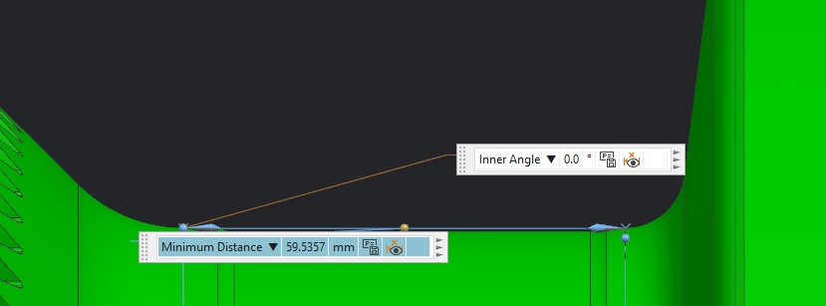

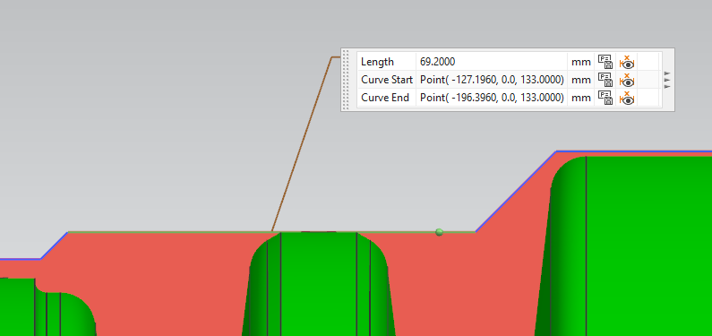

Verbindungsberechnungen
Grundwerte
M_t_max= | 168960 | Nm

 | A | B (lang) | B (kurz)
D_Trennfuge [mm] | 171 | 260 | 292
Wandstärke CFK [mm] | 12.0 | 5.0 | 7.0
Verfügbarer Bauraum | 6.2 | 54.8 | 5.7
D_Außen/t_Welle | 16.3 | 54.0 | 43.7
Umfangskraft in Trennfuge [N] | 1976140 | 1299692 | 1157260
Übergangslänge [mm] | 120 | 69 | 113

Materialkennwerte
Scherfestigkeit Kebstoff | 30 | MPa | 3M DP 490
R_t-lam | 280 | MPa
Lochleibungsfestigkeit ca. | 600 | MPa | (Elbflorace-Proben)
Scherfestigkeit Hi-Loc bis zu | 861 | MPa | (HI LOK)
Scherfestigkeit Stahlbolzen | 206 | MPa | S355 (R0,2*0,58)
Scherfestigkeit Nabe | 522 | MPa | 42CrMo4 (R0,2*0,58)
Lochleibungsfestigkeit Mit Stahl oder Ti-Blechen: bis zu | 2500 | MPa | (Schürmann)
Reibwert CFK-Stahl | 0.6 |  | (Deutscher Luft- und Raumfahrtkongress 2016)
Druckfestigkeit CFK (senkrecht z. F.) | 60 | MPa | (EP)
Tragfähigkeit Einzelpin | 520 | N | (Übung KmFV2; 400N inkl. Sicherheit von 1,3)
Zulässige Zahnspannung Profilverbindung | 156 | MPa

Klebung
 | A | B (kurz) | B (lang)
Übergangslänge (gewählt) | 300 | 110 | 145 | mm
Klebefläche A (Pi*d*h) | 161164 | 100908 | 118438 | mm^2
Scherspannung (F/A) | 12 | 11 | 11 | Mpa
Reservefaktor | 2.45 | 2.62 | 2.73

Bolzenverbindung

Bolzenreihenabstand w=5*D_Bolzen, Bolzenabstand p=4*D_Bolzen, (D_Bolzen=t [Schürmann])
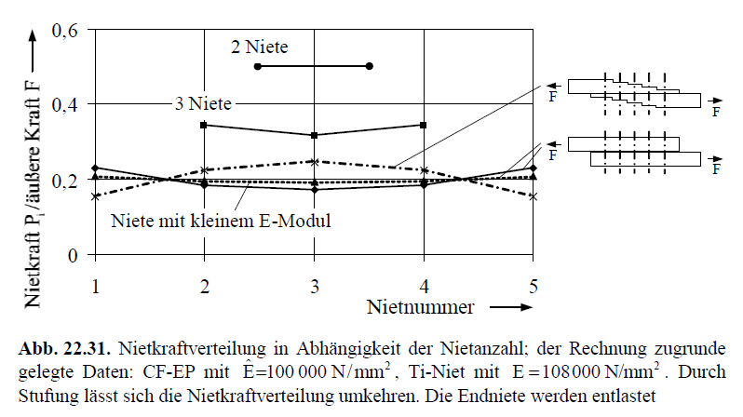
 | A | B (lang) | B (kurz)
Wandstärke CFK | 12.0 | 5.0 | 7.0 | mm
Übergangslänge (gewählt) | 120.0 | 126.0 | 71.0 | mm
D_Bolzen | 12.0 | 8.0 | 8.0 | mm
Anzahl Bolzen pro Reihe (möglich) | 11 | 25 | 28 | Stk.
Anzahl Bolzen pro Reihe (gewählt) | 11 | 20 | 28 | Stk.
Anzahl Bolzenreihen (möglich) | 2.3 | 3.3 | 1.9 | Stk. | Auslauf CFK: 2,5*D_Bolzen; Stahl:1,5*D_Bolzen
Anzahl Bolzenreihen (gewählt) | 3 | 3 | 2 | Stk.
Länge des Übergangsbereichs | 158 | 107 | 71 | mm
Lochleibungsspannung Laminat | 416 | 542 | 369 | MPa
Reservefaktor Laminat | 1.44 | 1.11 | 1.63 |  | bei Lochleibungs-Versagen
Scherspannung Bolzen | 529 | 431 | 411 | MPa
Reservefaktor Bolzen | 1.63 | 2.00 | 2.09
Bolzenreihenabstand | 54.8 | 34.4 | 36.5

Mit Stahl oder Ti-Blechen:
Bolzenreihenabstand w=3*D_Bolzen, Bolzenabstand p=4*D_Bolzen, D_Bolzen=t
Bolzenverbindung mit Ti-Blechen
 | A | B (lang) | B (kurz)
Übergangslänge (gewählt) | 120.0 | 98.0 | 50.0 | mm
D_Bolzen | 12.0 | 8.0 | 8.0 | mm
Anzahl Bolzen pro Reihe (möglich) | 11 | 25 | 28 | Stk.
Anzahl Bolzen pro Reihe (gewählt) | 11 | 24 | 22 | Stk.
max. Anzahl Bolzenreihen | 3.0 | 3.7 | 1.7 | Stk.
Anzahl Bolzenreihen | 3 | 2 | 2 | Stk.
Länge des Übergangsbereichs | 120 | 56 | 56 | mm
Lochleibungsspannung Laminat | 416 | 677 | 470 | MPa
Reservefaktor Laminat | 6.01 | 3.69 | 5.32
Scherspannung Bolzen | 529 | 539 | 523 | MPa
Reservefaktor Bolzen | 1.63 | 1.60 | 1.65

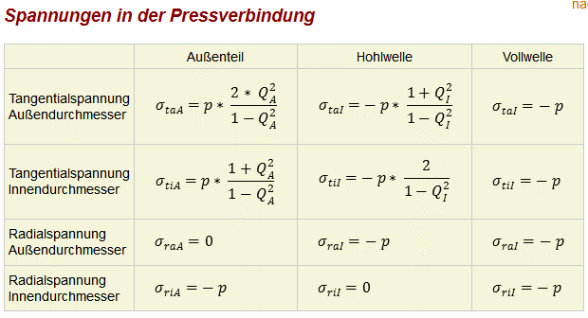
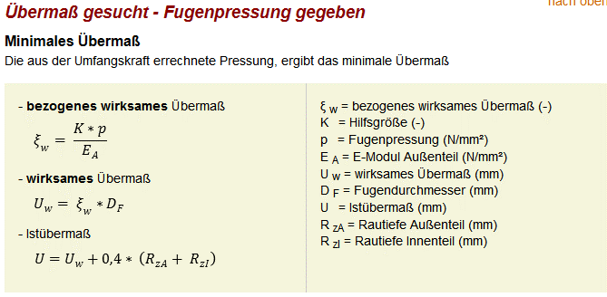
Pressverband
Ausdehnungskoeff. CFK (0°) | -1.00E-07 |  | 1/K
Ausdehnungskoeff. Stahl | 1.10E-05 |  | 1/K

E-Modul CFK (0°) | 150000 |  | MPa
Festigkeit CFK R1z | 1552 |  | MPa
Schubfestigkeit tau_zy | 82 |  | MPa
Faservolumenanteil | 0.6
v CFK(0°) | 0.36

Wandstärke Bandage | 4.0 | 5.0 | mm
E-Modul Stahl | 210000 |  | MPa
Festigkeit 42CrMo4 | 900 |  | MPa
v Stahl | 0.3
Wandstärke Stahl | 7.0 | 10.0 | mm

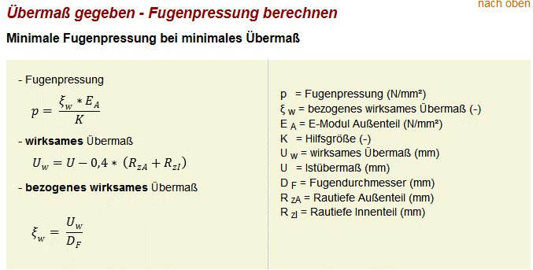
Delta T |  | 234 | K

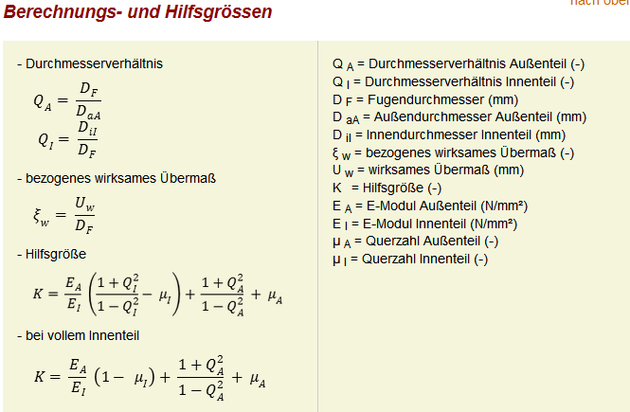
Hilfsgrößen | A | B (lang)
Außendurchmesser Außenteil D_aA | 179 | 270 | mm
Innendurchmesser Innenteil D_iI | 157 | 240 | mm
Q_A | 0.96 | 0.96
Q_I | 0.92 | 0.92
K | 30.41 | 35.60

Benötigte Normalkraft | 3293567 | 2166154 | N
Übergangslänge | 300 | 120 | mm
erf. Druck CFK (senkrecht zur Faser) | 20 | 22 | MPa
Sicherheit Druckfestigkeit CFK | 2.94 | 2.71

min. Wirksames Übermaß (kalt) | 0.71 | 1.36 | mm

T-Ausdehnung CFK | -4.00E-03 | -6.08E-03 | mm
T-Ausdehnung Stahl | 4.40E-01 | 6.69E-01 | mm

Wirksames Übermaß (warm) | 1.15 | 2.04 | mm
res. Fugenpressung (warm) | 33 | 33 | MPa
Sicherheit Druckfestigkeit CFK | 1.80 | 1.82

Tangentialspannung CFK D_A | 694 | 843 | MPa
Sicherheit Tangentialspannung D_A | 2.23 | 1.84
Tangentialspannung CFK D_I | 728 | 876 | MPa
Sicherheit Tangentialspannung D_I | 2.13 | 1.77
Tangentialspannung Stahl D_A | -390 | -414 | MPa
Sicherheit Tangentialspannung D_A | 2.31 | 2.18
Tangentialspannung Stahl D_I | -423 | -447 | MPa
Sicherheit Tangentialspannung D_I | 2.13 | 2.01

Pinverbindung
Durchmesser Pin | 1 | mm
Minimaler Pinabstand | 4 | mm
Lastüberhöhung 1. Pinkreis | 3

 | A | B (lang)
Anzahl Pins pro Pinkreis (möglich) | 134 | 204 | Stk.
Anzahl Pins pro Pinkreis (gewählt) | 134 | 194 | Stk.
Tragfähigkeit 1. Pk | 69680 | 106080 | N
min. Anzahl Pins in folgenden PK'en | 10999 | 6886 | Stk.
min. Anzahl Pinkreise | 84 | 35 | Stk.
Anzahl Pinkreise (gewählt) | 140 | 70 | Stk.
Länge Übergangsbereich | 557 | 277 | mm
Sicherheit Pins | 1.67 | 1.86

Anflanschung an Curvic Coupling
Lochkreisradius | 109.6 | mm
Bohrungsdurchmesser | 13 | mm
Bolzendurchmesser | 12 | mm
Anzahl Bolzen | 28 | Stk.
 |  |  | mit Titanblechen
min. Wandstärke Laminat rein CFK | 7.6 | mm | 1.8
Wandstärke Laminat rein CFK (gewählt) | 11.2 | mm | 4.0
Sicherheit Laminat | 1.46 |  | 2.18
Scherspannung Bolzen | 382.34
Sicherheit Scherung Bolzen | 2.25

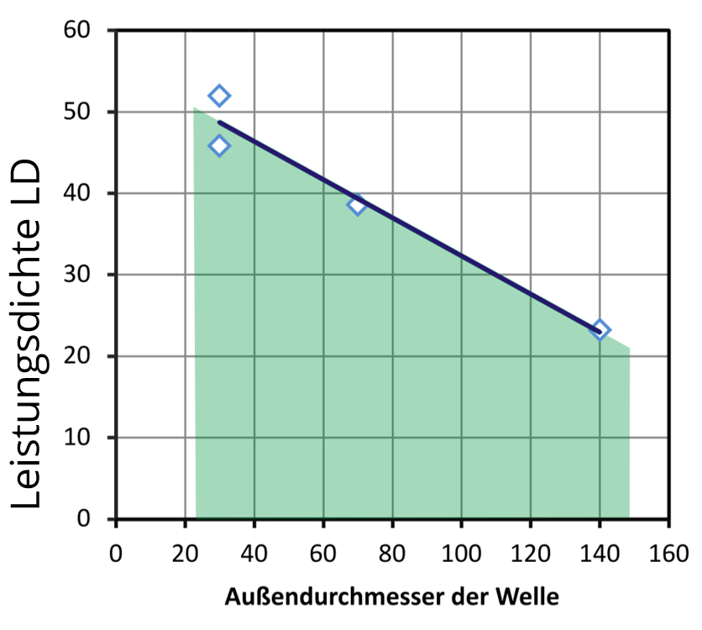
B lang
B kurz
A
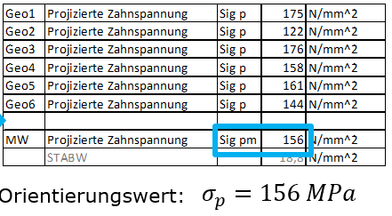
Profilverbindung
 | A | B (lang) | B (kurz)
Durchmesser Trennfuge | 171 | 260 | 292 | mm
Wanddickeneinordnung Da/Di | 1.14 | 1.04 | 1.05
(Bei 50mm Übergangslänge)
Länge Übergangsbereich | 120 | 69 | 113 | mm
Länge Übergangsbereich (gewählt) | 120 | 90 | 80 | mm
Anzahl Zähne | 28 | 40 | 44 | Stk
Zahnhöhe hz | 6.0 | 2.5 | 3.5 | mm
Breite Zahnsegment | 19 | 20 | 21 | mm
Fläche Trennfuge | 64465.5 | 73513.3 | 73387.6 | mm^2
Leistungsdichte | 30.7 | 17.7 | 15.8 | N/mm²
Kraft pro Zahn Ftz | 70576 | 32492 | 26301 | N
Pressung pro Zahn | 98 | 144 | 94 | N/mm^2
Sicherheit Pressung Zahn | 1.59 | 1.08 | 1.66

 | 8.6 | 4.1 | 3.1

Pressverband an Profilverbindung für axiale Sicherung
Ausdehnungskoeff. CFK (0°) | -1.00E-07 |  | 1/K
Ausdehnungskoeff. Stahl | 1.10E-05 |  | 1/K
Axiale Last | 4000 | 4000 | N
Umfangskraft in Trennfuge | 46784 | 27397 | N

E-Modul CFK (0°) | 150000 |  | MPa
Festigkeit CFK R1z | 1552 |  | MPa
Schubfestigkeit tau_zy | 82 |  | MPa
Faservolumenanteil | 0.6
v CFK(0°) | 0.36

Wandstärke Bandage | 0.2 | 0.2 | mm
E-Modul Stahl | 210000 |  | MPa
Festigkeit 42CrMo4 | 900 |  | MPa
v Stahl | 0.3
Wandstärke Stahl | 6.0 | 3.5 | mm

Delta T |  | 234 | K

Hilfsgrößen | A | B (kurz)
Außendurchmesser Außenteil D_aA | 171 | 292 | mm
Innendurchmesser Innenteil D_iI | 159 | 285 | mm
Q_A | 1.00 | 1.00
Q_I | 0.93 | 0.98
K | 437.98 | 760.09

Benötigte Normalkraft | 77973 | 45662 | N
Übergangslänge | 120 | 80 | mm
erf. Druck CFK (senkrecht zur Faser) | 1.21 | 0.62 | MPa
Sicherheit Druckfestigkeit CFK | 49.61 | 96.43

min. Wirksames Übermaß (kalt) | 0.60 | 0.92 | mm

T-Ausdehnung CFK | -4.00E-03 | -6.83E-03 | mm
T-Ausdehnung Stahl | 4.40E-01 | 7.52E-01 | mm

Wirksames Übermaß (warm) | 1.05 | 1.68 | mm
res. Fugenpressung (warm) | 2.10 | 1.13 | MPa
Sicherheit Druckfestigkeit CFK | 28.58 | 52.87

Tangentialspannung CFK D_A | 896 | 828 | MPa
Sicherheit Tangentialspannung D_A | 1.73 | 1.87
Tangentialspannung CFK D_I | 898 | 829 | MPa
Sicherheit Tangentialspannung D_I | 1.73 | 1.87
Tangentialspannung Stahl D_A | -29 | -47 | MPa
Sicherheit Tangentialspannung D_A | 31.14 | 19.24
Tangentialspannung Stahl D_I | -31 | -48 | MPa
Sicherheit Tangentialspannung D_I | 29.03 | 18.78

Lösungsmatrix
Bereich |  | Varianten |  |  |  |  |  |  |  |  |  |  |  |  |  |  |  |  |  |  |  |  | Bereich | Varianten
Metallisches Element Lager A | 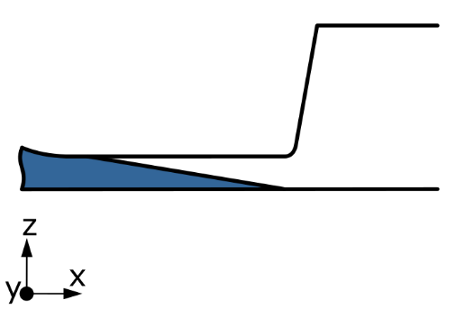 |  |  |  | 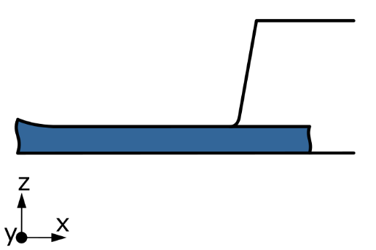 |  |  |  | 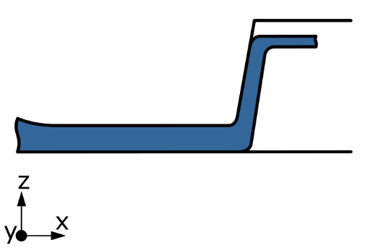 |  |  |  |  |  |  |  |  |  |  |  |  |  | Metallisches Element Lager A

 | kurz |  |  |  | lang |  |  |  | gestuft |  |  |  |  |  |  |  |  |  |  |  |  |  |  | kurz | lang | gestuft
Übergang Verbund zu Metall Lager A | 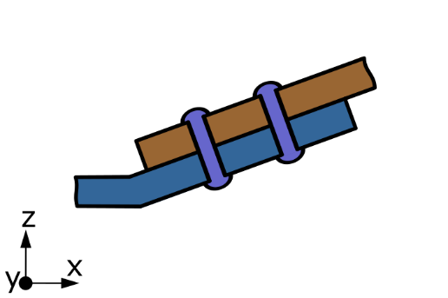 |  |  |  | 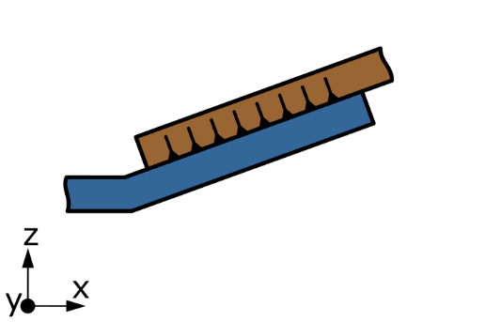 |  |  |  | 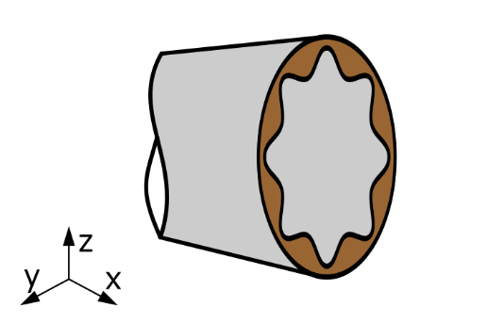 |  |  |  | 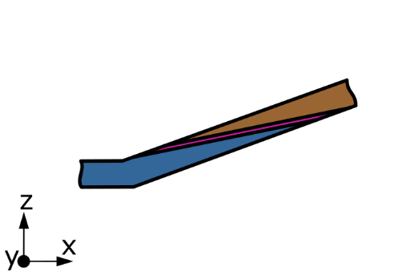 |  |  |  | 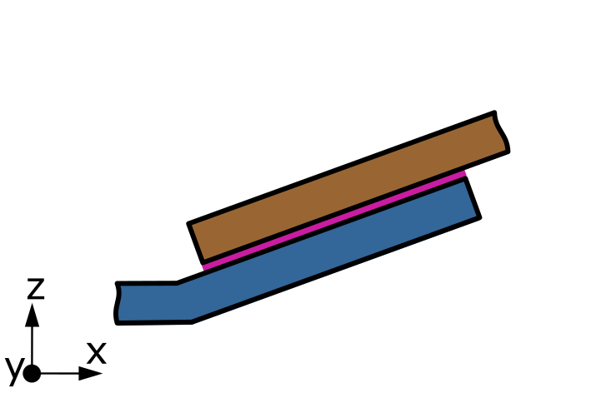 |  |  |  | 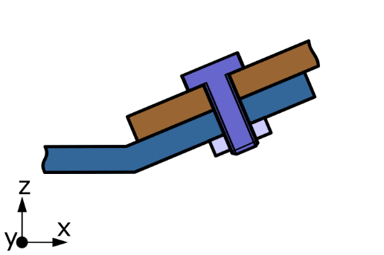 |  | Übergang Verbund zu Metall Lager A

 | k-Form-Pb |  |  |  | k-Form-Pi |  |  |  | k-Form-Pr |  |  |  | k-Stoff-KS |  |  |  | k-Stoff-KÜ |  |  |  | k-Kraft-V |  |  | k-Form-Pb | k-Form-Pi | k-Form-Pr | k-Stoff-KS | k-Stoff-KÜ | k-Kraft-V
 | 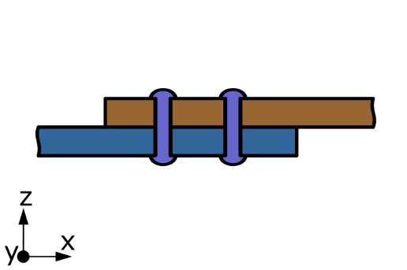 |  |  |  | 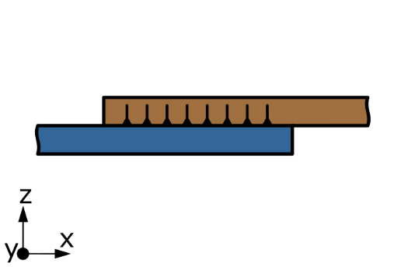 |  |  |  | 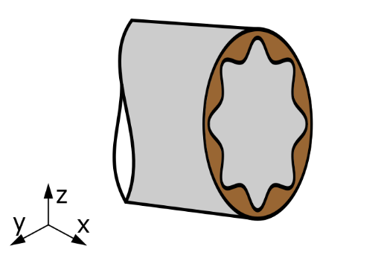 |  |  |  | 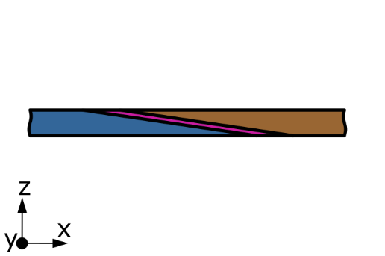 |  |  |  | 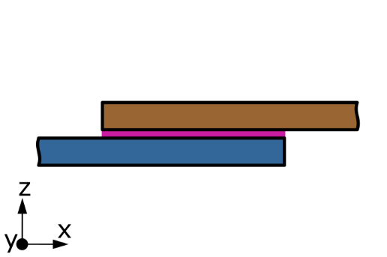 |  |  |  | 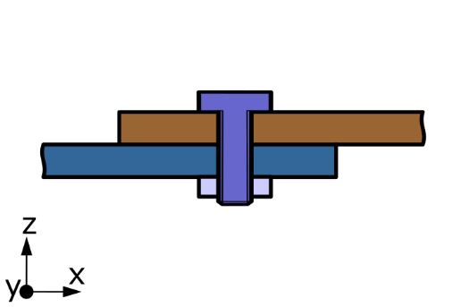 | 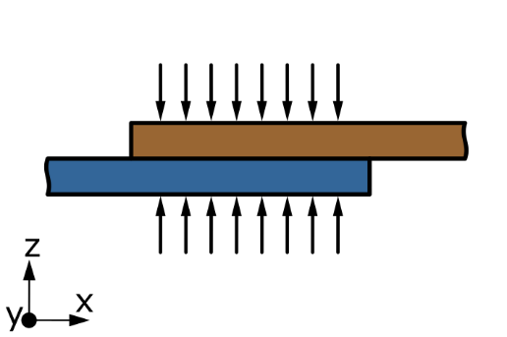

 | z-Form-Pb |  |  |  | z-Form-Pi |  |  |  | z-Form-Pr |  |  |  | z-Stoff-KS |  |  |  | z-Stoff-KÜ |  |  |  | z-Kraft-V | z-Kraft-P |  | z-Form-Pb | z-Form-Pi | z-Form-Pr | z-Stoff-KS | z-Stoff-KÜ | z-Kraft-V | z-Kraft-P
freier Bereich | 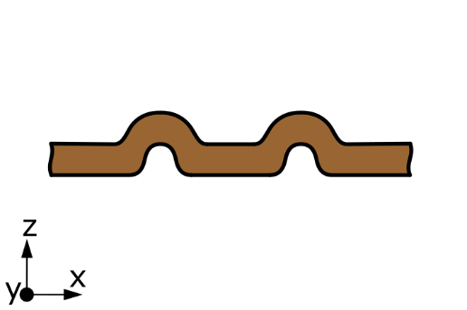 |  |  |  | 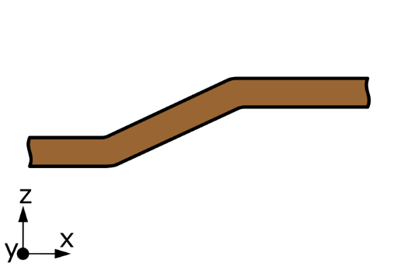 |  |  |  | 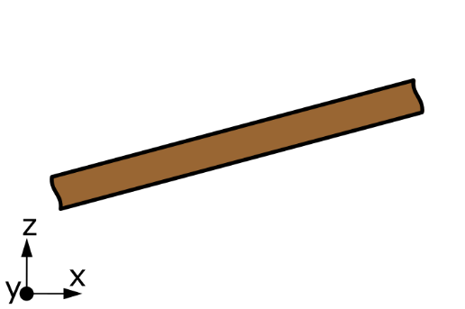 |  |  |  | 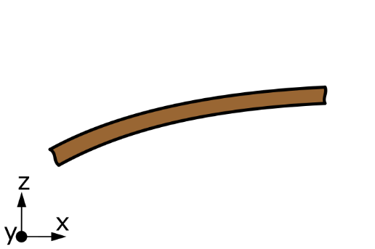 |  |  |  | 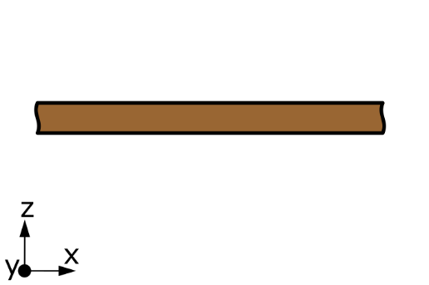 |  |  |  |  |  | freier Bereich

 | balgig |  |  |  | gestuft |  |  |  | konisch |  |  |  | parabelförmig |  |  |  | zylindrisch |  |  |  |  |  |  | balgig | gestuft | konisch | parabelförmig | zylindrisch
Übergang Verbund zu Metall Lager B |  |  |  |  |  |  |  |  |  |  |  |  |  |  |  |  |  |  |  |  |  |  | Übergang Verbund zu Metall Lager B

 | k-Form-Pb |  |  |  | k-Form-Pi |  |  |  | k-Form-Pr |  |  |  | k-Stoff-KS |  |  |  | k-Stoff-KÜ |  |  |  | k-Kraft-V |  |  | k-Form-Pb | k-Form-Pi | k-Form-Pr | k-Stoff-KS | k-Stoff-KÜ | k-Kraft-V
 |  |  |  |  |  |  |  |  |  |  |  |  | 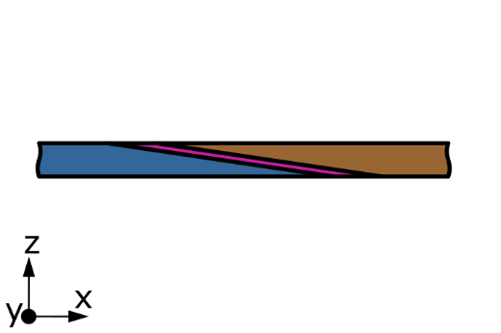 |  |  |  |  |  |  |  |  | 

 | z-Form-Pb |  |  |  | z-Form-Pi |  |  |  | z-Form-Pr |  |  |  | z-Stoff-KS |  |  |  | z-Stoff-KÜ |  |  |  | z-Kraft-V | z-Kraft-P |  | z-Form-Pb | z-Form-Pi | z-Form-Pr | z-Stoff-KS | z-Stoff-KÜ | z-Kraft-V | z-Kraft-P
Metallisches Element Lager B | 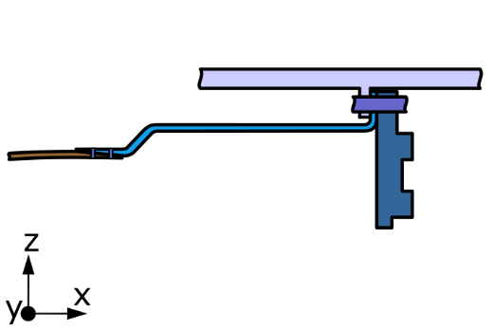 |  |  |  |  |  |  |  | 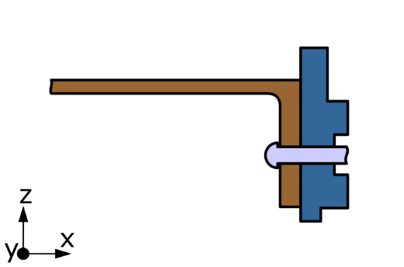 |  |  |  | 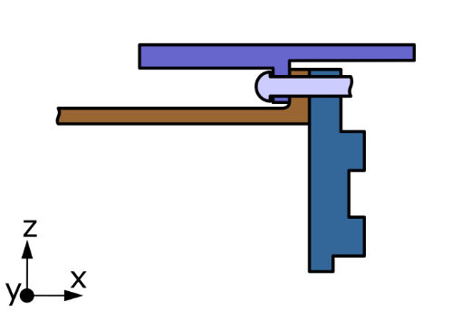 |  |  |  |  |  |  |  |  |  | Metallisches Element Lager B

 | gestuft Titan |  |  |  | gestuft |  |  |  | flansch Curvic |  |  |  | flansch Stubshaft |  |  |  | kurz |  |  |  |  |  |  | gestuft Titan | gestuft | flansch Curvic | flansch Stubshaft | kurz
Kategorie | 1 | 2 | 1 | 1 | 2 | 1 | 1 | 1 | 2 | 1 | 1 | 1 | 2 | 1 | 1 | 1 | 2 | 1 | 1 | 1

 |  |  |  |  |  |  |  |  |  |  |  |  |  |  |  |  |  |  |  |  |  |  | Bereich | Varianten
 |  |  |  |  |  |  |  |  |  |  |  |  |  |  |  |  |  |  |  |  |  |  | Metallisches Element Lager A

 |  |  |  |  |  |  |  |  |  |  |  |  |  |  |  |  |  |  |  |  |  |  |  | kurz | lang | gestuft
 |  |  |  |  |  |  |  |  |  |  |  |  |  |  |  |  |  |  |  |  |  |  | Übergang Verbund zu Metall Lager A

 |  |  |  |  |  |  |  |  |  |  |  |  |  |  |  |  |  |  |  |  |  |  |  | k-Form-Pb | k-Form-Pi | k-Form-Pr | k-Stoff-KS | k-Stoff-KÜ | k-Kraft-V

 |  |  |  |  |  |  |  |  |  |  |  |  |  |  |  |  |  |  |  |  |  |  |  | z-Form-Pb | z-Form-Pi | z-Form-Pr | z-Stoff-KS | z-Stoff-KÜ | z-Kraft-V | z-Kraft-P
 |  |  |  |  |  |  |  |  |  |  |  |  |  |  |  |  |  |  |  |  |  |  | freier Bereich

 |  |  |  |  |  |  |  |  |  |  |  |  |  |  |  |  |  |  |  |  |  |  |  | balgig | gestuft | konisch | parabelförmig | zylindrisch
 |  |  |  |  |  |  |  |  |  |  |  |  |  |  |  |  |  |  |  |  |  |  | Übergang Verbund zu Metall Lager B

 |  |  |  |  |  |  |  |  |  |  |  |  |  |  |  |  |  |  |  |  |  |  |  | k-Form-Pb | k-Form-Pi | k-Form-Pr | k-Stoff-KS | k-Stoff-KÜ | k-Kraft-V

 |  |  |  |  |  |  |  |  |  |  |  |  |  |  |  |  |  |  |  |  |  |  |  | z-Form-Pb | z-Form-Pi | z-Form-Pr | z-Stoff-KS | z-Stoff-KÜ | z-Kraft-V | z-Kraft-P
 |  |  |  |  |  |  |  |  |  |  |  |  |  |  |  |  |  |  |  |  |  |  | Metallisches Element Lager B

 |  |  |  |  |  |  |  |  |  |  |  |  |  |  |  |  |  |  |  |  |  |  |  | kurz | gestuft | flansch Curvic | flansch Stubshaft | gestuft Titan

Berechnung freier Bereich
Grundwerte |  |  |  |  |  |  |  | Ergebnisse |  |  |  |  |  |  |  |  |  |  |  |  |  |  |  |  |  |  |  |  |  |  |  |  |  | Einfluss des Durchmessers |  |  |  |  |  | CFK |  |  |  | Stahl
M_t_max= |  | 168960 | Nm |  | R1c/R1t | 0.74 |  |  |  |  |  |  |  |  |  |  |  |  |  |  |  |  |  |  |  |  |  |  |  |  |  |  |  | Lastfall | v_0 ; phi_0 | l | R_a | v´´_max | res Dehnung | sigma_b_1 | sigma_t_1 | sigma_11_ges | Sicherheit | sigma_b_1 | sigma_t_1 | sigma_ges (vMises) |  |  |  |  |  |  |  |  |  |  |  |  |  |  |  |  |  |  |  |  |  |  |  |  |  | Flechten Parameter
R_Faser_druck= |  | 1133 | MPa |  |  |  |  | Wellenform |  | Masse | Verformung |  |  |  |  |  |  |  |  |  |  |  |  |  |  |  |  |  |  |  |  |  |  | rad. Versatz | 0.334 | 390 | 86 | 1.32E-05 | 1.13E-03 | 83 | 189 | 272 | 1.04 | 225 | #DIV/0! | #DIV/0! |  |  |  |  |  |  |  |  |  |  |  |  |  |  |  |  |  |  |  |  |  |  |  |  |  | Ziel-Faserwinkel | 45 | °
Faservol= |  | 0.6 |  |  | t_Reduktion | 0.87 |  | Konisch |  | #NAME? | #NAME? |  |  |  |  |  |  |  |  |  |  |  |  |  |  |  |  |  |  |  |  |  |  |  |  |  | 150 |  | 1.98E-03 | 146 |  | 335 | 0.85 | 395 | 153.138 | 476 |  |  |  |  |  |  |  |  |  |  |  |  |  |  |  |  |  |  |  |  |  |  |  |  |  | Klöppelzahl | 72
Abschlag Fertigung |  | 1.2 |  |  |  |  |  | Gestuft |  | #NAME? | #NAME? |  |  |  |  |  |  |  |  |  |  |  |  |  |  |  |  |  |  |  |  |  |  | Verkippung | 0.00122 |  | 86 | 1.25E-05 | 1.07E-03 | 79 | 189 | 268 | 1.06 | 214 | 2397499.987 | 4152592 |  |  |  |  |  |  |  |  |  |  |  |  |  |  |  |  |  |  |  |  |  |  |  |  |  | Ablagebreite | 7 | mm
Gesamtfaktor= |  | 0.25 |  |  |  |  |  | Konvex |  | #NAME? | #NAME? |  |  |  |  |  |  |  |  |  |  |  |  |  |  |  |  |  |  |  |  |  |  |  |  |  | 150 |  | 1.88E-03 | 138 |  | 327 | 0.87 | 375 | 153.138 | 460 |  |  |  |  |  |  |  |  |  |  |  |  |  |  |  |  |  |  |  |  |  |  |  |  |  | tex-Zahl | 3300 | tex
S11_max_compr. |  | 630.93 | MPa | HTS40 |  |  |  | Konkav |  | #NAME? | #NAME? |  |  |  |  |  |  |  |  |  |  |  |  |  |  |  |  |  |  |  |  |  |  |  |  |  |  |  |  |  |  |  |  |  |  |  |  |  |  |  |  |  |  |  |  |  |  |  |  |  |  |  |  |  |  |  |  |  |  |  |  | FVG Start | 0.6
Sicherheitsbeiwert |  | 1.50 |  |  |  |  |  |  |  |  |  |  |  |  |  |  |  |  |  |  |  |  |  |  |  |  |  |  |  |  |  |  |  |  |  |  |  |  |  |  |  |  |  |  |  |  |  |  |  |  |  |  |  |  |  |  |  |  |  |  |  |  |  |  |  |  |  |  |  |  |  | Einzellagendicke | 0.6 | mm
E_CFK.x= |  | 9170 | MPa |  |  |  |  |  |  |  |  |  |  |  |  |  |  |  |  |  |  |  |  |  |  |  |  |  |  |  |  |  |  |  |  |  |  |  |  |  |  |  |  |  |  |  |  |  |  |  |  |  |  |  |  |  |  |  |  |  |  |  |  |  |  |  |  |  |  |  |  | Faserdichte | 1.77 | g/cm^3
Dichte_CFK= |  | 1.7 | g/cm^3
Biegekraft= |  | 184979 | N | 133201

R_t-Stahl= |  | 900 | MPa
E_Stahl= |  | 200000 | MPa
 | v_Stahl= | 0.25
 | G_Stahl | 80000 | MPa
Dichte_Stahl= |  | 7.8 | g/cm^3
Korrekturfaktor I |  | 1
Wellenformen
 | Innenradius | Außenradius | FVG Flächengewicht | FVG lineare Näherung
 | 85.5 | 95.6 | 0.59 | 0.60
 | 85.5 | 95.6 | 0.59 | 0.60
 | 85.5 | 95.6 | 0.59 | 0.60
 | 85.5 | 95.6 | 0.59 | 0.60
 | 85.5 | 95.6 | 0.59 | 0.60
 | 85.5 | 95.6 | 0.59 | 0.60
 | 85.5 | 95.6 | 0.59 | 0.60
 | 85.5 | 95.6 | 0.59 | 0.60
 | 85.5 | 95.6 | 0.59 | 0.60
 | 85.5 | 95.6 | 0.59 | 0.60
 | 85.5 | 95.6 | 0.59 | 0.60
 | 85.5 | 95.6 | 0.59 | 0.60
 | 85.5 | 95.6 | 0.59 | 0.60
 | 85.5 | 95.6 | 0.59 | 0.60
 | 85.5 | 95.6 | 0.59 | 0.60
 | 85.5 | 95.6 | 0.59 | 0.60
 | 85.5 | 95.6 | 0.59 | 0.60
 | 85.5 | 95.6 | 0.59 | 0.60
 | 85.5 | 95.6 | 0.59 | 0.60
 | 85.5 | 95.6 | 0.59 | 0.60
 | 85.5 | 95.6 | 0.59 | 0.60
 | 85.5 | 95.6 | 0.59 | 0.60
 | 85.5 | 95.6 | 0.59 | 0.60
 | 85.5 | 95.6 | 0.59 | 0.60
 | 85.5 | 95.6 | 0.59 | 0.60
 | 85.5 | 95.6 | 0.59 | 0.60
 | 85.5 | 95.6 | 0.59 | 0.60
 | 85.5 | 95.6 | 0.59 | 0.60
 | 85.5 | 95.6 | 0.59 | 0.60
 | 85.5 | 95.6 | 0.59 | 0.60
 | 85.5 | 95.6 | 0.59 | 0.60
 | 85.5 | 95.6 | 0.59 | 0.60
 | 85.5 | 95.6 | 0.59 | 0.60
 | 85.5 | 95.6 | 0.59 | 0.60
 | 85.5 | 95.6 | 0.59 | 0.60
 | 85.5 | 95.6 | 0.59 | 0.60
 | 85.5 | 95.6 | 0.59 | 0.60
 | 85.5 | 95.6 | 0.59 | 0.60
 | 85.5 | 95.6 | 0.59 | 0.60
 | 85.5 | 95.6 | 0.59 | 0.60
 | 85.5 | 95.6 | 0.59 | 0.60
 | 85.5 | 95.6 | 0.59 | 0.60
 | 85.5 | 95.6 | 0.59 | 0.60
 | 85.5 | 95.6 | 0.59 | 0.60
 | 85.5 | 95.6 | 0.59 | 0.60
 | 85.5 | 95.6 | 0.59 | 0.60
 | 85.5 | 95.6 | 0.59 | 0.60
 | 85.5 | 95.6 | 0.59 | 0.60
 | 85.5 | 95.6 | 0.59 | 0.60
 | 85.5 | 95.6 | 0.59 | 0.60
...
Konisch |  |  |  |  |  |  |  |  |  |  |  |  |  |  |  |  |  |  |  |  |  | Gestuft |  |  |  |  |  |  |  |  |  |  |  |  |  |  |  |  |  |  |  | Konvex |  |  |  |  |  |  |  |  |  |  |  |  |  |  | Konkav |  |  |  |  |  |  |  |  |  |  |  |  |  |  | Balg
 |  | xi | ri |  |  |  |  |  |  |  |  |  |  |  |  |  |  |  |  |  |  |  | xi | ri |  |  |  |  |  |  |  |  |  |  |  |  |  |  |  |  |  |  | xi | ri |  |  |  |  |  |  |  |  |  |  |  |  |  | xi | ri |  |  |  |  |  |  |  |  |  |  |  |  |  |  | xi | ri
 | 1 | 0.0 | 85.5 |  |  |  |  |  |  |  |  |  |  |  |  |  |  |  |  |  |  | 1 | 0 | 86 |  |  |  |  |  |  |  |  |  |  |  |  |  |  |  |  |  | 1 | 0 | 86 |  |  |  |  |  |  |  |  |  |  |  |  | 1 | 0 | 85.5 |  |  |  |  |  |  |  |  |  |  |  |  |  | 1 | 0 | 85.5
 | 2 | 20.0 | 85.5 |  |  |  |  |  |  |  |  |  |  |  |  |  |  |  |  | Konstanter Querschnitt |  | 2 | 15 | 86 |  |  |  |  |  |  |  |  |  |  |  |  |  |  |  |  |  | 2 | 15 | 86 |  |  |  |  |  |  |  |  |  |  |  |  | 2 | 15 | 85.5 |  |  |  |  |  |  |  |  |  |  |  |  |  | 2 | 43 | 85.5
 | 3 | 40.0 | 85.5 |  |  |  |  |  |  |  |  |  |  |  |  |  |  |  |  | v_F | #DIV/0! | 3 | 30 | 86 |  |  |  |  |  |  |  |  |  |  |  |  |  |  |  |  |  | 3 | 30 | 86 |  |  |  |  |  |  |  |  |  |  |  |  | 3 | 30 | 85.5 |  |  |  |  |  |  |  |  |  |  |  |  |  | 3 | 87 | 85.5
 | 4 | 60.0 | 85.5 |  |  |  |  |  |  |  |  |  |  |  |  |  |  |  |  | Phi_F | #DIV/0! | 4 | 45 | 86 |  |  |  |  |  |  |  |  |  |  |  |  |  |  |  |  |  | 4 | 45 | 86 |  |  |  |  |  |  |  |  |  |  |  |  | 4 | 45 | 85.5 |  |  |  |  |  |  |  |  |  |  |  |  |  | 4 | 130 | 85.5
 | 5 | 105.0 | 91.2 |  |  |  |  |  |  |  |  |  |  |  |  |  |  |  |  | v_M | #DIV/0! | 5 | 95 | 86 |  |  |  |  |  |  |  |  |  |  |  |  |  |  |  |  |  | 5 | 95 | 105 |  |  |  |  |  |  |  |  |  |  |  |  | 5 | 95 | 86.0 |  |  |  |  |  |  |  |  |  |  |  |  |  | 5 | 150 | 90.0
 | 6 | 150.0 | 100.0 |  |  |  |  |  |  |  |  |  |  |  |  |  |  |  |  | Phi_M | #DIV/0! | 6 | 135 | 88 |  |  |  |  |  |  |  |  |  |  |  |  |  |  |  |  |  | 6 | 135 | 115 |  |  |  |  |  |  |  |  |  |  |  |  | 6 | 150 | 87.0 |  |  |  |  |  |  |  |  |  |  |  |  |  | 6 | 190 | 120.0
 | 7 | 200.0 | 111.0 |  |  |  |  |  |  |  |  |  |  |  |  |  |  |  |  | v_F_FEM | 0.58 | 7 | 200 | 116 |  |  |  |  |  |  |  |  |  |  |  |  |  |  |  |  |  | 7 | 200 | 120 |  |  |  |  |  |  |  |  |  |  |  |  | 7 | 200 | 92.0 |  |  |  |  |  |  |  |  |  |  |  |  |  | 7 | 225 | 85.5
 | 8 | 240.0 | 120.5 |  |  |  |  |  |  |  |  |  |  |  |  |  |  |  |  | v_M_FEM | 0.62 | 8 | 240 | 123 |  |  |  |  |  |  |  |  |  |  |  |  |  |  |  |  |  | 8 | 240 | 123 |  |  |  |  |  |  |  |  |  |  |  |  | 8 | 240 | 105.0 |  |  |  |  |  |  |  |  |  |  |  |  |  | 8 | 265 | 110.0
 | 9 | 268.0 | 128.5 |  |  |  |  |  |  |  |  |  |  |  |  |  |  |  |  |  |  | 9 | 269 | 126 |  |  |  |  |  |  |  |  |  |  |  |  |  |  |  |  |  | 9 | 269 | 129 |  |  |  |  |  |  |  |  |  |  |  |  | 9 | 274 | 129.0 |  |  |  |  |  |  |  |  |  |  |  |  |  | 9 | 288 | 138.0
 | 10 | 302.0 | 141.5 |  |  |  |  |  |  |  |  |  |  |  |  |  |  |  |  |  |  | 10 | 295 | 142 |  |  |  |  |  |  |  |  |  |  |  |  |  |  |  |  |  | 10 | 295 | 142 |  |  |  |  |  |  |  |  |  |  |  |  | 10 | 293 | 138.0 |  |  |  |  |  |  |  |  |  |  |  |  |  | 10 | 310 | 146.0
 | 11 | 310.0 | 141.5 |  |  |  |  |  |  |  |  |  |  |  |  |  |  |  |  | variabler Querschnitt |  | 11 | 310 | 143 |  |  |  |  |  |  |  |  |  |  |  |  |  |  |  |  |  | 11 | 310 | 143 |  |  |  |  |  |  |  |  |  |  |  |  | 11 | 310 | 139.7 |  |  |  |  |  |  |  |  |  |  |  |  |  | 11 | 350 | 146.0
 | 12 | 390.3 | 141.5 |  |  |  |  |  |  |  |  |  |  |  |  |  |  |  |  | v_F_FEM | 0.77 | 12 | 390 | 146 |  |  |  |  |  |  |  |  |  |  |  |  |  |  |  |  |  | 12 | 390 | 146 |  |  |  |  |  |  |  |  |  |  |  |  | 12 | 390 | 145.9 |  |  |  |  |  |  |  |  |  |  |  |  |  | 12 | 390 | 146.0
 |  |  |  |  |  |  |  |  |  |  |  |  |  |  |  |  |  |  |  | v_M_FEM | 0.77 |  |  |  |  |  |  |  |  |  |  |  |  |  |  |  |  |  |  |  |  |  |  |  |  |  |  |  |  |  |  |  |  |  |  |  |  |  |  |  |  |  |  |  |  |  |  |  |  |  |  |  |  |  |  |  |  |  |  |  |  |  |  |  |  |  |  |  | Platzhalter
 |  |  |  |  |  |  |  |  |  |  |  |  |  |  |  |  |  |  |  | v_M_FEM_244 | 0.3

 |  |  |  |  |  |  |  | CFK-Welle konisch |  |  |  |  |  | Stahlwelle konisch |  |  |  |  |  |  |  |  |  |  |  |  |  |  | CFK-Welle gestuft |  |  |  |  |  |  |  |  |  |  |  |  |  |  |  |  |  |  |  | CFK-Welle konvex |  |  |  |  |  |  |  |  |  |  |  |  |  |  | CFK-Welle Konkav |  |  |  |  |  |  |  |  |  |  |  |  |  |  |  |  | Normiert |  |  | Bereiche |  |  |  |  | Fertigung konst. Ablage
 | x | Innenradius | Wandstärke | Außenradius | Masse CFK | I_xx ; I_yy | schubfaktor | v´´ | v´(x=x) [rad] | v(x=x) [mm] | res Dehnung | Verdrillung [°] | Kraftfluss Nx | Schubflusss T | 11-Faserspannung | v´´ | v´(x=x) [rad] | v(x=x) [mm] | res Dehnung | Verdrillung [°] | Biegespannung [MPa] |  | Innenradius | Wandstärke | Außenradius | Masse CFK | I_xx ; I_yy | schubfaktor | v´´ | v´(x=x) [rad] | v(x=x) [mm] | res Dehnung | Verdrillung [°] | I_xx/Außenradius | Schubflusss T | 11-Faserspannung |  |  |  |  |  |  | Innenradius | Wandstärke | Außenradius | Masse CFK | I_xx ; I_yy | schubfaktor | v´´ | v´(x=x) [rad] | v(x=x) [mm] | res Dehnung | Verdrillung [°] | I_xx/Außenradius | Schubflusss T | 11-Faserspannung |  | Innenradius | Wandstärke | Außenradius | Masse CFK | I_xx ; I_yy | schubfaktor | v´´ | v´(x=x) [rad] | v(x=x) [mm] | res Dehnung | Verdrillung [°] | I_xx/Außenradius | Schubflusss T | 11-Faserspannung |  |  | Innenradius | Wandstärke | Außenradius | Masse CFK | Schubflusss T | 11-Faserspannung | Bedeckungsgrad | FVG | Wandstärke | Außenradius | Wandstärke | Außenradius | Lagenzahl | Faserflächen-gewicht | FVG | Faserwinkel | Wandstärke | Außenradius
gesamt |  |  |  |  | #NAME? |  |  |  | #NAME? | #NAME? |  | #DIV/0! |  | Mt/2*A |  |  | #NAME? | #NAME? |  | #DIV/0! | #DIV/0! |  |  |  |  | #NAME? |  |  |  | #NAME? | #NAME? |  | #NAME? |  | Mt/2*A |  |  |  |  |  |  |  |  |  |  | #NAME? |  |  |  | #NAME? | #NAME? |  | #NAME? |  | Mt/2*A |  |  |  |  |  | #NAME? |  |  |  | #NAME? | #NAME? |  | #NAME? |  | Mt/2*A |  |  |  |  |  |  | 3.6 | Mt/2*A |  |  |  |  |  |  |  |  |  |  | Eingabe | Berechnung | Berechnung
 |  |  |  | Lager A | 5.2 |  |  |  |  |  |  |  |  |  |  |  |  |  |  |  |  |  |  |  | Lager A | 5.2 |  |  |  |  |  |  |  |  |  |  |  |  |  |  |  |  |  |  | Lager A | 5.2 |  |  |  |  |  |  |  |  |  |  |  |  |  | Lager A | 5.2 |  |  |  |  |  |  |  |  |  |  |  |  |  |  | Lager A | 5.2 |  |  |  |  |  |  |  |  |  | Einzellage
Schritte | 390 |  |  | Lager B | 7.4 |  |  |  |  |  |  |  |  |  | 0.0 |  |  |  |  |  |  |  |  |  | Lager B | 7.4 |  |  |  |  |  |  |  |  |  | 2.0 |  |  |  |  |  |  |  |  | Lager B | 7.4 |  |  |  |  |  |  |  |  |  | 2.0 |  |  |  | Lager B | 7.4 |  |  |  |  |  |  |  |  |  | 2.0 |  |  |  |  | Lager B | 7.4 |  | 2.0 |  |  |  |  |  |  |  | [g/m^2]
 | 391 |  |  | Gesamt | #NAME? |  |  |  |  |  |  |  |  |  |  |  |  |  |  |  |  | 391 |  |  | Gesamt | #NAME? |  |  |  |  |  |  |  |  |  |  |  |  |  |  |  | 391 |  |  | Gesamt | #NAME? |  |  |  |  |  |  |  |  |  |  | 391 |  |  | Gesamt | #NAME? |  |  |  |  |  |  |  |  |  |  |  | 391 |  |  | Gesamt | 16.1

 |  |  | FEHLER |  |  |  | 0.0E+00 |  | 0 | 0 |  |  |  |  |  |  | 0 | 0 |  |  |  |  |  | FEHLER |  |  |  | 0.0E+00 |  | 0 | 0 |  |  |  |  |  |  |  |  |  |  |  |  | FEHLER |  |  |  | 0.0E+00 |  | 0 | 0 |  |  |  |  |  |  |  | FEHLER |  |  |  | 0.0E+00 |  | 0 | 0 |  |  |  |  |  |  |  |  | 9.0
 | 0.0 | 85.5 |  | 85.5 | 0 | 0.0E+00 | #DIV/0! | #DIV/0! | #DIV/0! | #DIV/0! | #DIV/0! | 0.00E+00 | 1.00 | 3678.5 |  | #DIV/0! | #DIV/0! | #DIV/0! | #DIV/0! | 0.00E+00 | #DIV/0! |  | 85.5 | 15.3 | 100.8 |  | 3.9E+07 | 1.973 | -2.0E-04 | -2.0E-04 | -1.0E-04 | 2.04E-02 | 0.00E+00 | 2.6E-06 | 3100.8 | -258.1 |  |  |  |  |  |  | 85.5 | 15.3 | 100.8 |  | 3.9E+07 | 1.973 | -2.0E-04 | -2.0E-04 | -1.0E-04 | 2.04E-02 | 0.00E+00 | 2.6E-06 | 3100.8 | -258.1 |  | 85.5 | 15.3 | 100.8 |  | 3.9E+07 | 1.973 | -2.0E-04 | -2.0E-04 | -1.0E-04 | 2.04E-02 | 0.00E+00 | 2.6E-06 | 3100.8 | -258.1 |  | 0.0 | 85.5 | 10.1 | 95.6 |  | 3279.9 | -630.0 | 0.835 | 0.60 | 10.1 | 95.6 | 13.2 | 98.7 | 22 | 625.5 | 0.59 | 45 | 10.1 | 10.9
 | 1.0 | 85.5 |  | 85.5 | 0.000 | 0.0E+00 | #DIV/0! | #DIV/0! | #DIV/0! | #DIV/0! | #DIV/0! | #DIV/0! | 1.00 | 3678.6 |  | #DIV/0! | #DIV/0! | #DIV/0! | #DIV/0! | #DIV/0! | #DIV/0! |  | 85.5 | 15.3 | 100.7 | 0.015 | 3.9E+07 | 1.973 | -2.0E-04 | -4.0E-04 | -4.0E-04 | 2.04E-02 | 5.84E-05 | 2.6E-06 | 3100.8 | -258.1 |  |  |  |  |  |  | 85.5 | 15.3 | 100.7 | 0.015 | 3.9E+07 | 1.973 | -2.0E-04 | -4.0E-04 | -4.0E-04 | 2.04E-02 | 5.84E-05 | 2.6E-06 | 3101.0 | -258.06073303 |  | 85.5 | 15.3 | 100.7 | 0.015 | 3.9E+07 | 1.973 | -2.0E-04 | -4.0E-04 | -4.0E-04 | 2.04E-02 | 5.84E-05 | 2.6E-06 | 3100.8 | -258.1 |  | 1.0 | 85.5 | 10.1 | 95.6 | 0.010 | 3279.9 | -630.1 | 0.835 | 0.60 | 10.1 | 95.6 | 13.2 | 98.7 | 22 | 625.5 | 0.59 | 45 | 10.1 | 10.9
 | 2.0 | 85.5 |  | 85.5 | 0.000 | 0.0E+00 | #DIV/0! | #DIV/0! | #DIV/0! | #DIV/0! | #DIV/0! | #DIV/0! | 1.00 | 3678.6 |  | #DIV/0! | #DIV/0! | #DIV/0! | #DIV/0! | #DIV/0! | #DIV/0! |  | 85.5 | 15.3 | 100.7 | 0.015 | 3.9E+07 | 1.973 | -2.0E-04 | -6.1E-04 | -9.1E-04 | 2.04E-02 | 1.17E-04 | 2.6E-06 | 3100.8 | -258.1 |  |  |  |  |  |  | 85.5 | 15.3 | 100.7 | 0.015 | 3.9E+07 | 1.973 | -2.0E-04 | -6.1E-04 | -9.1E-04 | 2.04E-02 | 1.17E-04 | 2.6E-06 | 3101.3 | -258.06073303 |  | 85.5 | 15.3 | 100.7 | 0.015 | 3.9E+07 | 1.973 | -2.0E-04 | -6.1E-04 | -9.1E-04 | 2.04E-02 | 1.17E-04 | 2.6E-06 | 3100.8 | -258.1 |  | 2.0 | 85.5 | 10.1 | 95.6 | 0.010 | 3279.9 | -630.1 | 0.835 | 0.60 | 10.1 | 95.6 | 13.2 | 98.7 | 22 | 625.5 | 0.59 | 45 | 10.1 | 10.9
 | 3.0 | 85.5 |  | 85.5 | 0.000 | 0.0E+00 | #DIV/0! | #DIV/0! | #DIV/0! | #DIV/0! | #DIV/0! | #DIV/0! | 1.00 | 3678.7 |  | #DIV/0! | #DIV/0! | #DIV/0! | #DIV/0! | #DIV/0! | #DIV/0! |  | 85.5 | 15.3 | 100.7 | 0.015 | 3.9E+07 | 1.973 | -2.0E-04 | -8.1E-04 | -1.6E-03 | 2.04E-02 | 1.75E-04 | 2.6E-06 | 3100.8 | -258.1 |  |  |  |  |  |  | 85.5 | 15.3 | 100.7 | 0.015 | 3.9E+07 | 1.973 | -2.0E-04 | -8.1E-04 | -1.6E-03 | 2.04E-02 | 1.75E-04 | 2.6E-06 | 3101.5 | -258.06073303 |  | 85.5 | 15.3 | 100.7 | 0.015 | 3.9E+07 | 1.973 | -2.0E-04 | -8.1E-04 | -1.6E-03 | 2.04E-02 | 1.75E-04 | 2.6E-06 | 3100.8 | -258.1 |  | 3.0 | 85.5 | 10.1 | 95.6 | 0.010 | 3280.0 | -630.1 | 0.835 | 0.60 | 10.1 | 95.6 | 13.2 | 98.7 | 22 | 625.5 | 0.59 | 45 | 10.1 | 10.9
 | 4.0 | 85.5 |  | 85.5 | 0.000 | 0.0E+00 | #DIV/0! | #DIV/0! | #DIV/0! | #DIV/0! | #DIV/0! | #DIV/0! | 1.00 | 3678.8 |  | #DIV/0! | #DIV/0! | #DIV/0! | #DIV/0! | #DIV/0! | #DIV/0! |  | 85.5 | 15.3 | 100.7 | 0.015 | 3.9E+07 | 1.973 | -2.0E-04 | -1.0E-03 | -2.5E-03 | 2.04E-02 | 2.34E-04 | 2.6E-06 | 3100.8 | -258.1 |  |  |  |  |  |  | 85.5 | 15.3 | 100.7 | 0.015 | 3.9E+07 | 1.973 | -2.0E-04 | -1.0E-03 | -2.5E-03 | 2.04E-02 | 2.34E-04 | 2.6E-06 | 3101.7 | -258.06073303 |  | 85.5 | 15.3 | 100.7 | 0.015 | 3.9E+07 | 1.973 | -2.0E-04 | -1.0E-03 | -2.5E-03 | 2.04E-02 | 2.34E-04 | 2.6E-06 | 3100.8 | -258.1 |  | 4.0 | 85.5 | 10.1 | 95.6 | 0.010 | 3280.0 | -630.1 | 0.835 | 0.60 | 10.1 | 95.6 | 13.2 | 98.7 | 22 | 625.5 | 0.59 | 45 | 10.1 | 10.9
 | 5.0 | 85.5 |  | 85.5 | 0.000 | 0.0E+00 | #DIV/0! | #DIV/0! | #DIV/0! | #DIV/0! | #DIV/0! | #DIV/0! | #DIV/0! | 3678.8 |  | #DIV/0! | #DIV/0! | #DIV/0! | #DIV/0! | #DIV/0! | #DIV/0! |  | 85.5 | 15.3 | 100.7 | 0.015 | 3.9E+07 | 1.973 | -2.0E-04 | -1.2E-03 | -3.6E-03 | 2.04E-02 | 2.92E-04 | 2.6E-06 | 3100.9 | -258.1 |  |  |  |  |  |  | 85.5 | 15.3 | 100.7 | 0.015 | 3.9E+07 | 1.973 | -2.0E-04 | -1.2E-03 | -3.6E-03 | 2.04E-02 | 2.92E-04 | 2.6E-06 | 3101.9 | -258.06073303 |  | 85.5 | 15.3 | 100.7 | 0.015 | 3.9E+07 | 1.973 | -2.0E-04 | -1.2E-03 | -3.6E-03 | 2.04E-02 | 2.92E-04 | 2.6E-06 | 3100.8 | -258.1 |  | 5.0 | 85.5 | 10.1 | 95.6 | 0.010 | 3280.1 | -630.1 | 0.835 | 0.60 | 10.1 | 95.6 | 13.2 | 98.7 | 22 | 625.5 | 0.59 | 45 | 10.1 | 10.9
 | 6.0 | 85.5 |  | 85.5 | 0.000 | 0.0E+00 | #DIV/0! | #DIV/0! | #DIV/0! | #DIV/0! | #DIV/0! | #DIV/0! | #DIV/0! | 3678.9 |  | #DIV/0! | #DIV/0! | #DIV/0! | #DIV/0! | #DIV/0! | #DIV/0! |  | 85.5 | 15.3 | 100.7 | 0.015 | 3.9E+07 | 1.973 | -2.0E-04 | -1.4E-03 | -5.0E-03 | 2.04E-02 | 3.51E-04 | 2.6E-06 | 3100.9 | -258.1 |  |  |  |  |  |  | 85.5 | 15.3 | 100.7 | 0.015 | 3.9E+07 | 1.973 | -2.0E-04 | -1.4E-03 | -5.0E-03 | 2.04E-02 | 3.51E-04 | 2.6E-06 | 3102.1 | -258.06073303 |  | 85.5 | 15.3 | 100.7 | 0.015 | 3.9E+07 | 1.973 | -2.0E-04 | -1.4E-03 | -5.0E-03 | 2.04E-02 | 3.51E-04 | 2.6E-06 | 3100.8 | -258.1 |  | 6.0 | 85.5 | 10.1 | 95.6 | 0.010 | 3280.1 | -630.1 | 0.835 | 0.60 | 10.1 | 95.6 | 13.2 | 98.7 | 22 | 625.5 | 0.59 | 45 | 10.1 | 10.9
 | 7.0 | 85.5 |  | 85.5 | 0.000 | 0.0E+00 | #DIV/0! | #DIV/0! | #DIV/0! | #DIV/0! | #DIV/0! | #DIV/0! | #DIV/0! | 3678.9 |  | #DIV/0! | #DIV/0! | #DIV/0! | #DIV/0! | #DIV/0! | #DIV/0! |  | 85.5 | 15.3 | 100.7 | 0.015 | 3.9E+07 | 1.973 | -2.0E-04 | -1.6E-03 | -6.5E-03 | 2.04E-02 | 4.09E-04 | 2.6E-06 | 3100.9 | -258.1 |  |  |  |  |  |  | 85.5 | 15.3 | 100.7 | 0.015 | 3.9E+07 | 1.973 | -2.0E-04 | -1.6E-03 | -6.5E-03 | 2.04E-02 | 4.09E-04 | 2.6E-06 | 3102.2 | -258.06073303 |  | 85.5 | 15.3 | 100.7 | 0.015 | 3.9E+07 | 1.973 | -2.0E-04 | -1.6E-03 | -6.5E-03 | 2.04E-02 | 4.09E-04 | 2.6E-06 | 3100.8 | -258.1 |  | 7.0 | 85.5 | 10.1 | 95.6 | 0.010 | 3280.1 | -630.1 | 0.835 | 0.60 | 10.1 | 95.6 | 13.2 | 98.7 | 22 | 625.5 | 0.59 | 45 | 10.1 | 10.9
 | 8.0 | 85.5 |  | 85.5 | 0.000 | 0.0E+00 | #DIV/0! | #DIV/0! | #DIV/0! | #DIV/0! | #DIV/0! | #DIV/0! | #DIV/0! | 3678.9 |  | #DIV/0! | #DIV/0! | #DIV/0! | #DIV/0! | #DIV/0! | #DIV/0! |  | 85.5 | 15.3 | 100.7 | 0.015 | 3.9E+07 | 1.973 | -2.0E-04 | -1.8E-03 | -8.2E-03 | 2.04E-02 | 4.67E-04 | 2.6E-06 | 3100.9 | -258.1 |  |  |  |  |  |  | 85.5 | 15.3 | 100.7 | 0.015 | 3.9E+07 | 1.973 | -2.0E-04 | -1.8E-03 | -8.2E-03 | 2.04E-02 | 4.68E-04 | 2.6E-06 | 3102.2 | -258.06073303 |  | 85.5 | 15.3 | 100.7 | 0.015 | 3.9E+07 | 1.973 | -2.0E-04 | -1.8E-03 | -8.2E-03 | 2.04E-02 | 4.67E-04 | 2.6E-06 | 3100.8 | -258.1 |  | 8.0 | 85.5 | 10.1 | 95.6 | 0.010 | 3280.2 | -630.1 | 0.835 | 0.60 | 10.1 | 95.6 | 13.2 | 98.7 | 22 | 625.5 | 0.59 | 45 | 10.1 | 10.9
 | 9.0 | 85.5 |  | 85.5 | 0.000 | 0.0E+00 | #DIV/0! | #DIV/0! | #DIV/0! | #DIV/0! | #DIV/0! | #DIV/0! | #DIV/0! | 3678.9 |  | #DIV/0! | #DIV/0! | #DIV/0! | #DIV/0! | #DIV/0! | #DIV/0! |  | 85.5 | 15.3 | 100.7 | 0.015 | 3.9E+07 | 1.973 | -2.0E-04 | -2.0E-03 | -1.0E-02 | 2.04E-02 | 5.26E-04 | 2.6E-06 | 3100.9 | -258.1 |  |  |  |  |  |  | 85.5 | 15.3 | 100.7 | 0.015 | 3.9E+07 | 1.973 | -2.0E-04 | -2.0E-03 | -1.0E-02 | 2.04E-02 | 5.26E-04 | 2.6E-06 | 3102.3 | -258.06073303 |  | 85.5 | 15.3 | 100.7 | 0.015 | 3.9E+07 | 1.973 | -2.0E-04 | -2.0E-03 | -1.0E-02 | 2.04E-02 | 5.26E-04 | 2.6E-06 | 3100.8 | -258.1 |  | 9.0 | 85.5 | 10.1 | 95.6 | 0.010 | 3280.2 | -630.1 | 0.835 | 0.60 | 10.1 | 95.6 | 13.2 | 98.7 | 22 | 625.5 | 0.59 | 45 | 10.1 | 10.9
 | 10.0 | 85.5 |  | 85.5 | 0.000 | 0.0E+00 | #DIV/0! | #DIV/0! | #DIV/0! | #DIV/0! | #DIV/0! | #DIV/0! | #DIV/0! | 3678.9 |  | #DIV/0! | #DIV/0! | #DIV/0! | #DIV/0! | #DIV/0! | #DIV/0! |  | 85.5 | 15.3 | 100.7 | 0.015 | 3.9E+07 | 1.973 | -2.0E-04 | -2.2E-03 | -1.2E-02 | 2.04E-02 | 5.84E-04 | 2.6E-06 | 3100.9 | -258.1 |  |  |  |  |  |  | 85.5 | 15.3 | 100.7 | 0.015 | 3.9E+07 | 1.973 | -2.0E-04 | -2.2E-03 | -1.2E-02 | 2.04E-02 | 5.85E-04 | 2.6E-06 | 3102.2 | -258.06073303 |  | 85.5 | 15.3 | 100.7 | 0.015 | 3.9E+07 | 1.973 | -2.0E-04 | -2.2E-03 | -1.2E-02 | 2.04E-02 | 5.84E-04 | 2.6E-06 | 3100.8 | -258.1 |  | 10.0 | 85.5 | 10.1 | 95.6 | 0.010 | 3280.2 | -630.1 | 0.835 | 0.60 | 10.1 | 95.6 | 13.2 | 98.7 | 22 | 625.5 | 0.59 | 45 | 10.1 | 10.9
 | 11.0 | 85.5 |  | 85.5 | 0.000 | 0.0E+00 | #DIV/0! | #DIV/0! | #DIV/0! | #DIV/0! | #DIV/0! | #DIV/0! | #DIV/0! | 3678.9 |  | #DIV/0! | #DIV/0! | #DIV/0! | #DIV/0! | #DIV/0! | #DIV/0! |  | 85.5 | 15.3 | 100.7 | 0.015 | 3.9E+07 | 1.973 | -2.0E-04 | -2.4E-03 | -1.5E-02 | 2.04E-02 | 6.43E-04 | 2.6E-06 | 3100.9 | -258.1 |  |  |  |  |  |  | 85.5 | 15.3 | 100.7 | 0.015 | 3.9E+07 | 1.973 | -2.0E-04 | -2.4E-03 | -1.5E-02 | 2.04E-02 | 6.43E-04 | 2.6E-06 | 3102.1 | -258.06073303 |  | 85.5 | 15.3 | 100.7 | 0.015 | 3.9E+07 | 1.973 | -2.0E-04 | -2.4E-03 | -1.5E-02 | 2.04E-02 | 6.43E-04 | 2.6E-06 | 3100.8 | -258.1 |  | 11.0 | 85.5 | 10.1 | 95.6 | 0.010 | 3280.3 | -630.1 | 0.835 | 0.60 | 10.1 | 95.6 | 13.2 | 98.7 | 22 | 625.5 | 0.59 | 45 | 10.1 | 10.9
 | 12.0 | 85.5 |  | 85.5 | 0.000 | 0.0E+00 | #DIV/0! | #DIV/0! | #DIV/0! | #DIV/0! | #DIV/0! | #DIV/0! | #DIV/0! | 3678.8 |  | #DIV/0! | #DIV/0! | #DIV/0! | #DIV/0! | #DIV/0! | #DIV/0! |  | 85.5 | 15.3 | 100.7 | 0.015 | 3.9E+07 | 1.973 | -2.0E-04 | -2.6E-03 | -1.7E-02 | 2.04E-02 | 7.01E-04 | 2.6E-06 | 3100.9 | -258.1 |  |  |  |  |  |  | 85.5 | 15.3 | 100.7 | 0.015 | 3.9E+07 | 1.973 | -2.0E-04 | -2.6E-03 | -1.7E-02 | 2.04E-02 | 7.02E-04 | 2.6E-06 | 3101.9 | -258.06073303 |  | 85.5 | 15.3 | 100.7 | 0.015 | 3.9E+07 | 1.973 | -2.0E-04 | -2.6E-03 | -1.7E-02 | 2.04E-02 | 7.01E-04 | 2.6E-06 | 3100.8 | -258.1 |  | 12.0 | 85.5 | 10.1 | 95.6 | 0.010 | 3280.3 | -630.1 | 0.835 | 0.60 | 10.1 | 95.6 | 13.2 | 98.7 | 22 | 625.5 | 0.59 | 45 | 10.1 | 10.9
 | 13.0 | 85.5 |  | 85.5 | 0.000 | 0.0E+00 | #DIV/0! | #DIV/0! | #DIV/0! | #DIV/0! | #DIV/0! | #DIV/0! | #DIV/0! | 3678.8 |  | #DIV/0! | #DIV/0! | #DIV/0! | #DIV/0! | #DIV/0! | #DIV/0! |  | 85.5 | 15.3 | 100.7 | 0.015 | 3.9E+07 | 1.973 | -2.0E-04 | -2.8E-03 | -2.0E-02 | 2.04E-02 | 7.60E-04 | 2.6E-06 | 3100.8 | -258.1 |  |  |  |  |  |  | 85.5 | 15.3 | 100.7 | 0.015 | 3.9E+07 | 1.973 | -2.0E-04 | -2.8E-03 | -2.0E-02 | 2.04E-02 | 7.60E-04 | 2.6E-06 | 3101.6 | -258.06073303 |  | 85.5 | 15.3 | 100.7 | 0.015 | 3.9E+07 | 1.973 | -2.0E-04 | -2.8E-03 | -2.0E-02 | 2.04E-02 | 7.60E-04 | 2.6E-06 | 3100.8 | -258.1 |  | 13.0 | 85.5 | 10.1 | 95.6 | 0.010 | 3280.3 | -630.1 | 0.835 | 0.60 | 10.1 | 95.6 | 13.2 | 98.7 | 22 | 625.5 | 0.59 | 45 | 10.1 | 10.9
 | 14.0 | 85.5 |  | 85.5 | 0.000 | 0.0E+00 | #DIV/0! | #DIV/0! | #DIV/0! | #DIV/0! | #DIV/0! | #DIV/0! | #DIV/0! | 3678.7 |  | #DIV/0! | #DIV/0! | #DIV/0! | #DIV/0! | #DIV/0! | #DIV/0! |  | 85.5 | 15.3 | 100.7 | 0.015 | 3.9E+07 | 1.973 | -2.0E-04 | -3.0E-03 | -2.3E-02 | 2.04E-02 | 8.18E-04 | 2.6E-06 | 3100.8 | -258.1 |  |  |  |  |  |  | 85.5 | 15.3 | 100.7 | 0.015 | 3.9E+07 | 1.973 | -2.0E-04 | -3.0E-03 | -2.3E-02 | 2.04E-02 | 8.18E-04 | 2.6E-06 | 3101.2 | -258.06073303 |  | 85.5 | 15.3 | 100.7 | 0.015 | 3.9E+07 | 1.973 | -2.0E-04 | -3.0E-03 | -2.3E-02 | 2.04E-02 | 8.18E-04 | 2.6E-06 | 3100.8 | -258.1 |  | 14.0 | 85.5 | 10.1 | 95.6 | 0.010 | 3280.3 | -630.1 | 0.835 | 0.60 | 10.1 | 95.6 | 13.2 | 98.7 | 22 | 625.5 | 0.59 | 45 | 10.1 | 10.9
 | 15.0 | 85.5 |  | 85.5 | 0.000 | 0.0E+00 | #DIV/0! | #DIV/0! | #DIV/0! | #DIV/0! | #DIV/0! | #DIV/0! | #DIV/0! | 3678.6 |  | #DIV/0! | #DIV/0! | #DIV/0! | #DIV/0! | #DIV/0! | #DIV/0! |  | 85.5 | 15.3 | 100.8 | 0.015 | 3.9E+07 | 1.973 | -2.0E-04 | -3.2E-03 | -2.6E-02 | 2.04E-02 | 8.77E-04 | 2.6E-06 | 3100.8 | -258.1 |  |  |  |  |  |  | 85.5 | 15.3 | 100.8 | 0.015 | 3.9E+07 | 1.973 | -2.0E-04 | -3.2E-03 | -2.6E-02 | 2.04E-02 | 8.77E-04 | 2.6E-06 | 3100.8 | -258.06073303 |  | 85.5 | 15.3 | 100.8 | 0.015 | 3.9E+07 | 1.973 | -2.0E-04 | -3.2E-03 | -2.6E-02 | 2.04E-02 | 8.77E-04 | 2.6E-06 | 3100.8 | -258.1 |  | 15.0 | 85.5 | 10.1 | 95.6 | 0.010 | 3280.4 | -630.1 | 0.835 | 0.60 | 10.1 | 95.6 | 13.2 | 98.7 | 22 | 625.5 | 0.59 | 45 | 10.1 | 10.9
 | 16.0 | 85.5 |  | 85.5 | 0.000 | 0.0E+00 | #DIV/0! | #DIV/0! | #DIV/0! | #DIV/0! | #DIV/0! | #DIV/0! | #DIV/0! | 3678.5 |  | #DIV/0! | #DIV/0! | #DIV/0! | #DIV/0! | #DIV/0! | #DIV/0! |  | 85.5 | 15.3 | 100.8 | 0.015 | 3.9E+07 | 1.973 | -2.0E-04 | -3.4E-03 | -2.9E-02 | 2.04E-02 | 9.35E-04 | 2.6E-06 | 3100.7 | -258.1 |  |  |  |  |  |  | 85.5 | 15.3 | 100.8 | 0.015 | 3.9E+07 | 1.973 | -2.0E-04 | -3.4E-03 | -2.9E-02 | 2.04E-02 | 9.35E-04 | 2.6E-06 | 3100.2 | -258.06073303 |  | 85.5 | 15.3 | 100.8 | 0.015 | 3.9E+07 | 1.973 | -2.0E-04 | -3.4E-03 | -2.9E-02 | 2.04E-02 | 9.35E-04 | 2.6E-06 | 3100.8 | -258.1 |  | 16.0 | 85.5 | 10.1 | 95.6 | 0.010 | 3280.4 | -630.1 | 0.835 | 0.60 | 10.1 | 95.6 | 13.2 | 98.7 | 22 | 625.5 | 0.59 | 45 | 10.1 | 10.9
 | 17.0 | 85.5 |  | 85.5 | 0.000 | 0.0E+00 | #DIV/0! | #DIV/0! | #DIV/0! | #DIV/0! | #DIV/0! | #DIV/0! | #DIV/0! | 3678.3 |  | #DIV/0! | #DIV/0! | #DIV/0! | #DIV/0! | #DIV/0! | #DIV/0! |  | 85.5 | 15.3 | 100.8 | 0.015 | 3.9E+07 | 1.973 | -2.0E-04 | -3.6E-03 | -3.3E-02 | 2.04E-02 | 9.93E-04 | 2.6E-06 | 3100.7 | -258.1 |  |  |  |  |  |  | 85.5 | 15.3 | 100.8 | 0.015 | 3.9E+07 | 1.973 | -2.0E-04 | -3.6E-03 | -3.3E-02 | 2.04E-02 | 9.94E-04 | 2.6E-06 | 3099.6 | -258.06073303 |  | 85.5 | 15.3 | 100.8 | 0.015 | 3.9E+07 | 1.973 | -2.0E-04 | -3.6E-03 | -3.3E-02 | 2.04E-02 | 9.93E-04 | 2.6E-06 | 3100.8 | -258.1 |  | 17.0 | 85.5 | 10.1 | 95.6 | 0.010 | 3280.4 | -630.2 | 0.835 | 0.60 | 10.1 | 95.6 | 13.2 | 98.7 | 22 | 625.5 | 0.59 | 45 | 10.1 | 10.9
 | 18.0 | 85.5 |  | 85.5 | 0.000 | 0.0E+00 | #DIV/0! | #DIV/0! | #DIV/0! | #DIV/0! | #DIV/0! | #DIV/0! | #DIV/0! | 3678.1 |  | #DIV/0! | #DIV/0! | #DIV/0! | #DIV/0! | #DIV/0! | #DIV/0! |  | 85.5 | 15.3 | 100.8 | 0.015 | 3.9E+07 | 1.973 | -2.0E-04 | -3.8E-03 | -3.6E-02 | 2.04E-02 | 1.05E-03 | 2.6E-06 | 3100.7 | -258.1 |  |  |  |  |  |  | 85.5 | 15.3 | 100.8 | 0.015 | 3.9E+07 | 1.973 | -2.0E-04 | -3.8E-03 | -3.6E-02 | 2.04E-02 | 1.05E-03 | 2.6E-06 | 3098.9 | -258.06073303 |  | 85.5 | 15.3 | 100.8 | 0.015 | 3.9E+07 | 1.973 | -2.0E-04 | -3.8E-03 | -3.6E-02 | 2.04E-02 | 1.05E-03 | 2.6E-06 | 3100.7 | -258.1 |  | 18.0 | 85.5 | 10.1 | 95.6 | 0.010 | 3280.4 | -630.2 | 0.835 | 0.60 | 10.1 | 95.6 | 13.2 | 98.7 | 22 | 625.5 | 0.59 | 45 | 10.1 | 10.9
 | 19.0 | 85.5 |  | 85.5 | 0.000 | 0.0E+00 | #DIV/0! | #DIV/0! | #DIV/0! | #DIV/0! | #DIV/0! | #DIV/0! | #DIV/0! | 3677.9 |  | #DIV/0! | #DIV/0! | #DIV/0! | #DIV/0! | #DIV/0! | #DIV/0! |  | 85.5 | 15.3 | 100.8 | 0.015 | 3.9E+07 | 1.973 | -2.0E-04 | -4.0E-03 | -4.0E-02 | 2.04E-02 | 1.11E-03 | 2.6E-06 | 3100.6 | -258.1 |  |  |  |  |  |  | 85.5 | 15.3 | 100.8 | 0.015 | 3.9E+07 | 1.973 | -2.0E-04 | -4.0E-03 | -4.0E-02 | 2.03E-02 | 1.11E-03 | 2.6E-06 | 3098.3 | -258.06073303 |  | 85.5 | 15.3 | 100.8 | 0.015 | 3.9E+07 | 1.973 | -2.0E-04 | -4.0E-03 | -4.0E-02 | 2.04E-02 | 1.11E-03 | 2.6E-06 | 3100.7 | -258.1 |  | 19.0 | 85.5 | 10.1 | 95.6 | 0.010 | 3280.5 | -630.2 | 0.835 | 0.60 | 10.1 | 95.6 | 13.2 | 98.7 | 22 | 625.5 | 0.59 | 45 | 10.1 | 10.9
 | 20.0 | 85.5 |  | 85.5 | 0.000 | 0.0E+00 | #DIV/0! | #DIV/0! | #DIV/0! | #DIV/0! | #DIV/0! | #DIV/0! | #DIV/0! | 3677.6 |  | #DIV/0! | #DIV/0! | #DIV/0! | #DIV/0! | #DIV/0! | #DIV/0! |  | 85.5 | 15.3 | 100.8 | 0.015 | 3.9E+07 | 1.973 | -2.0E-04 | -4.2E-03 | -4.5E-02 | 2.04E-02 | 1.17E-03 | 2.6E-06 | 3100.6 | -258.1 |  |  |  |  |  |  | 85.5 | 15.3 | 100.8 | 0.015 | 3.9E+07 | 1.973 | -2.0E-04 | -4.2E-03 | -4.5E-02 | 2.03E-02 | 1.17E-03 | 2.6E-06 | 3097.6 | -258.06073303 |  | 85.5 | 15.3 | 100.8 | 0.015 | 3.9E+07 | 1.973 | -2.0E-04 | -4.2E-03 | -4.5E-02 | 2.04E-02 | 1.17E-03 | 2.6E-06 | 3100.7 | -258.1 |  | 20.0 | 85.5 | 10.1 | 95.6 | 0.010 | 3280.5 | -630.2 | 0.835 | 0.60 | 10.1 | 95.6 | 13.2 | 98.7 | 22 | 625.5 | 0.59 | 45 | 10.1 | 10.9
 | 21.0 | 85.5 |  | 85.5 | 0.000 | 0.0E+00 | #DIV/0! | #DIV/0! | #DIV/0! | #DIV/0! | #DIV/0! | #DIV/0! | #DIV/0! | 3677.4 |  | #DIV/0! | #DIV/0! | #DIV/0! | #DIV/0! | #DIV/0! | #DIV/0! |  | 85.5 | 15.3 | 100.8 | 0.015 | 3.9E+07 | 1.973 | -2.0E-04 | -4.4E-03 | -4.9E-02 | 2.04E-02 | 1.23E-03 | 2.6E-06 | 3100.6 | -258.1 |  |  |  |  |  |  | 85.6 | 15.3 | 100.8 | 0.015 | 3.9E+07 | 1.973 | -2.0E-04 | -4.4E-03 | -4.9E-02 | 2.03E-02 | 1.23E-03 | 2.6E-06 | 3097.1 | -258.06073303 |  | 85.5 | 15.3 | 100.8 | 0.015 | 3.9E+07 | 1.973 | -2.0E-04 | -4.4E-03 | -4.9E-02 | 2.04E-02 | 1.23E-03 | 2.6E-06 | 3100.7 | -258.1 |  | 21.0 | 85.5 | 10.1 | 95.6 | 0.010 | 3280.5 | -630.2 | 0.835 | 0.60 | 10.1 | 95.6 | 13.2 | 98.7 | 22 | 625.5 | 0.59 | 45 | 10.1 | 10.9
 | 22.0 | 85.5 |  | 85.5 | 0.000 | 0.0E+00 | #DIV/0! | #DIV/0! | #DIV/0! | #DIV/0! | #DIV/0! | #DIV/0! | #DIV/0! | 3677.1 |  | #DIV/0! | #DIV/0! | #DIV/0! | #DIV/0! | #DIV/0! | #DIV/0! |  | 85.5 | 15.3 | 100.8 | 0.015 | 3.9E+07 | 1.973 | -2.0E-04 | -4.6E-03 | -5.3E-02 | 2.04E-02 | 1.29E-03 | 2.6E-06 | 3100.5 | -258.1 |  |  |  |  |  |  | 85.6 | 15.3 | 100.8 | 0.015 | 3.9E+07 | 1.973 | -2.0E-04 | -4.6E-03 | -5.3E-02 | 2.03E-02 | 1.29E-03 | 2.6E-06 | 3096.7 | -258.06073303 |  | 85.5 | 15.3 | 100.8 | 0.015 | 3.9E+07 | 1.973 | -2.0E-04 | -4.6E-03 | -5.3E-02 | 2.04E-02 | 1.29E-03 | 2.6E-06 | 3100.7 | -258.1 |  | 22.0 | 85.5 | 10.1 | 95.6 | 0.010 | 3280.5 | -630.2 | 0.835 | 0.60 | 10.1 | 95.6 | 13.2 | 98.7 | 22 | 625.5 | 0.59 | 45 | 10.1 | 10.9
 | 23.0 | 85.5 |  | 85.5 | 0.000 | 0.0E+00 | #DIV/0! | #DIV/0! | #DIV/0! | #DIV/0! | #DIV/0! | #DIV/0! | #DIV/0! | 3676.7 |  | #DIV/0! | #DIV/0! | #DIV/0! | #DIV/0! | #DIV/0! | #DIV/0! |  | 85.5 | 15.3 | 100.8 | 0.015 | 3.9E+07 | 1.973 | -2.0E-04 | -4.9E-03 | -5.8E-02 | 2.04E-02 | 1.34E-03 | 2.6E-06 | 3100.5 | -258.1 |  |  |  |  |  |  | 85.6 | 15.3 | 100.8 | 0.015 | 3.9E+07 | 1.973 | -2.0E-04 | -4.9E-03 | -5.8E-02 | 2.03E-02 | 1.34E-03 | 2.6E-06 | 3096.3 | -258.06073303 |  | 85.5 | 15.3 | 100.8 | 0.015 | 3.9E+07 | 1.973 | -2.0E-04 | -4.9E-03 | -5.8E-02 | 2.04E-02 | 1.34E-03 | 2.6E-06 | 3100.7 | -258.1 |  | 23.0 | 85.5 | 10.1 | 95.6 | 0.010 | 3280.5 | -630.2 | 0.835 | 0.60 | 10.1 | 95.6 | 13.2 | 98.7 | 22 | 625.5 | 0.59 | 45 | 10.1 | 10.9
 | 24.0 | 85.5 |  | 85.5 | 0.000 | 0.0E+00 | #DIV/0! | #DIV/0! | #DIV/0! | #DIV/0! | #DIV/0! | #DIV/0! | #DIV/0! | 3676.4 |  | #DIV/0! | #DIV/0! | #DIV/0! | #DIV/0! | #DIV/0! | #DIV/0! |  | 85.5 | 15.3 | 100.8 | 0.015 | 3.9E+07 | 1.973 | -2.0E-04 | -5.1E-03 | -6.3E-02 | 2.04E-02 | 1.40E-03 | 2.6E-06 | 3100.5 | -258.1 |  |  |  |  |  |  | 85.6 | 15.3 | 100.8 | 0.015 | 3.9E+07 | 1.973 | -2.0E-04 | -5.1E-03 | -6.3E-02 | 2.03E-02 | 1.40E-03 | 2.6E-06 | 3096.2 | -258.06073303 |  | 85.5 | 15.3 | 100.8 | 0.015 | 3.9E+07 | 1.973 | -2.0E-04 | -5.1E-03 | -6.3E-02 | 2.04E-02 | 1.40E-03 | 2.6E-06 | 3100.7 | -258.1 |  | 24.0 | 85.5 | 10.1 | 95.6 | 0.010 | 3280.5 | -630.2 | 0.835 | 0.60 | 10.1 | 95.6 | 13.2 | 98.7 | 22 | 625.5 | 0.59 | 45 | 10.1 | 10.9
 | 25.0 | 85.5 |  | 85.5 | 0.000 | 0.0E+00 | #DIV/0! | #DIV/0! | #DIV/0! | #DIV/0! | #DIV/0! | #DIV/0! | #DIV/0! | 3676.1 |  | #DIV/0! | #DIV/0! | #DIV/0! | #DIV/0! | #DIV/0! | #DIV/0! |  | 85.5 | 15.3 | 100.8 | 0.015 | 3.9E+07 | 1.973 | -2.0E-04 | -5.3E-03 | -6.8E-02 | 2.04E-02 | 1.46E-03 | 2.6E-06 | 3100.5 | -258.1 |  |  |  |  |  |  | 85.6 | 15.3 | 100.8 | 0.015 | 3.9E+07 | 1.973 | -2.0E-04 | -5.3E-03 | -6.8E-02 | 2.03E-02 | 1.46E-03 | 2.6E-06 | 3096.2 | -258.06073303 |  | 85.5 | 15.3 | 100.8 | 0.015 | 3.9E+07 | 1.973 | -2.0E-04 | -5.3E-03 | -6.8E-02 | 2.04E-02 | 1.46E-03 | 2.6E-06 | 3100.7 | -258.1 |  | 25.0 | 85.5 | 10.1 | 95.6 | 0.010 | 3280.5 | -630.2 | 0.835 | 0.60 | 10.1 | 95.6 | 13.2 | 98.7 | 22 | 625.5 | 0.59 | 45 | 10.1 | 10.9
 | 26.0 | 85.5 |  | 85.5 | 0.000 | 0.0E+00 | #DIV/0! | #DIV/0! | #DIV/0! | #DIV/0! | #DIV/0! | #DIV/0! | #DIV/0! | 3675.8 |  | #DIV/0! | #DIV/0! | #DIV/0! | #DIV/0! | #DIV/0! | #DIV/0! |  | 85.5 | 15.3 | 100.8 | 0.015 | 3.9E+07 | 1.973 | -2.0E-04 | -5.5E-03 | -7.4E-02 | 2.04E-02 | 1.52E-03 | 2.6E-06 | 3100.5 | -258.1 |  |  |  |  |  |  | 85.6 | 15.3 | 100.8 | 0.015 | 3.9E+07 | 1.973 | -2.0E-04 | -5.5E-03 | -7.4E-02 | 2.03E-02 | 1.52E-03 | 2.6E-06 | 3096.5 | -258.06073303 |  | 85.5 | 15.3 | 100.8 | 0.015 | 3.9E+07 | 1.973 | -2.0E-04 | -5.5E-03 | -7.4E-02 | 2.04E-02 | 1.52E-03 | 2.6E-06 | 3100.7 | -258.1 |  | 26.0 | 85.5 | 10.1 | 95.6 | 0.010 | 3280.5 | -630.2 | 0.835 | 0.60 | 10.1 | 95.6 | 13.2 | 98.7 | 22 | 625.5 | 0.59 | 45 | 10.1 | 10.9
 | 27.0 | 85.5 |  | 85.5 | 0.000 | 0.0E+00 | #DIV/0! | #DIV/0! | #DIV/0! | #DIV/0! | #DIV/0! | #DIV/0! | #DIV/0! | 3675.5 |  | #DIV/0! | #DIV/0! | #DIV/0! | #DIV/0! | #DIV/0! | #DIV/0! |  | 85.5 | 15.3 | 100.8 | 0.015 | 3.9E+07 | 1.973 | -2.0E-04 | -5.7E-03 | -7.9E-02 | 2.04E-02 | 1.58E-03 | 2.6E-06 | 3100.6 | -258.1 |  |  |  |  |  |  | 85.6 | 15.3 | 100.8 | 0.015 | 3.9E+07 | 1.973 | -2.0E-04 | -5.7E-03 | -7.9E-02 | 2.03E-02 | 1.58E-03 | 2.6E-06 | 3097.1 | -258.06073303 |  | 85.5 | 15.3 | 100.8 | 0.015 | 3.9E+07 | 1.973 | -2.0E-04 | -5.7E-03 | -7.9E-02 | 2.04E-02 | 1.58E-03 | 2.6E-06 | 3100.7 | -258.1 |  | 27.0 | 85.5 | 10.1 | 95.6 | 0.010 | 3280.5 | -630.2 | 0.835 | 0.60 | 10.1 | 95.6 | 13.2 | 98.7 | 22 | 625.5 | 0.59 | 45 | 10.1 | 10.9
 | 28.0 | 85.5 |  | 85.5 | 0.000 | 0.0E+00 | #DIV/0! | #DIV/0! | #DIV/0! | #DIV/0! | #DIV/0! | #DIV/0! | #DIV/0! | 3675.2 |  | #DIV/0! | #DIV/0! | #DIV/0! | #DIV/0! | #DIV/0! | #DIV/0! |  | 85.5 | 15.3 | 100.8 | 0.015 | 3.9E+07 | 1.973 | -2.0E-04 | -5.9E-03 | -8.5E-02 | 2.04E-02 | 1.64E-03 | 2.6E-06 | 3100.6 | -258.1 |  |  |  |  |  |  | 85.5 | 15.3 | 100.8 | 0.015 | 3.9E+07 | 1.973 | -2.0E-04 | -5.9E-03 | -8.5E-02 | 2.03E-02 | 1.64E-03 | 2.6E-06 | 3097.9 | -258.06073303 |  | 85.5 | 15.3 | 100.8 | 0.015 | 3.9E+07 | 1.973 | -2.0E-04 | -5.9E-03 | -8.5E-02 | 2.04E-02 | 1.64E-03 | 2.6E-06 | 3100.7 | -258.1 |  | 28.0 | 85.5 | 10.1 | 95.6 | 0.010 | 3280.5 | -630.2 | 0.835 | 0.60 | 10.1 | 95.6 | 13.2 | 98.7 | 22 | 625.5 | 0.59 | 45 | 10.1 | 10.9
 | 29.0 | 85.5 |  | 85.5 | 0.000 | 0.0E+00 | #DIV/0! | #DIV/0! | #DIV/0! | #DIV/0! | #DIV/0! | #DIV/0! | #DIV/0! | 3674.9 |  | #DIV/0! | #DIV/0! | #DIV/0! | #DIV/0! | #DIV/0! | #DIV/0! |  | 85.5 | 15.3 | 100.8 | 0.015 | 3.9E+07 | 1.973 | -2.0E-04 | -6.1E-03 | -9.1E-02 | 2.04E-02 | 1.69E-03 | 2.6E-06 | 3100.7 | -258.1 |  |  |  |  |  |  | 85.5 | 15.3 | 100.8 | 0.015 | 3.9E+07 | 1.973 | -2.0E-04 | -6.1E-03 | -9.1E-02 | 2.03E-02 | 1.69E-03 | 2.6E-06 | 3099.1 | -258.06073303 |  | 85.5 | 15.3 | 100.8 | 0.015 | 3.9E+07 | 1.973 | -2.0E-04 | -6.1E-03 | -9.1E-02 | 2.04E-02 | 1.69E-03 | 2.6E-06 | 3100.7 | -258.1 |  | 29.0 | 85.5 | 10.1 | 95.6 | 0.010 | 3280.5 | -630.2 | 0.835 | 0.60 | 10.1 | 95.6 | 13.2 | 98.7 | 22 | 625.5 | 0.59 | 45 | 10.1 | 10.9
 | 30.0 | 85.5 |  | 85.5 | 0.000 | 0.0E+00 | #DIV/0! | #DIV/0! | #DIV/0! | #DIV/0! | #DIV/0! | #DIV/0! | #DIV/0! | 3674.7 |  | #DIV/0! | #DIV/0! | #DIV/0! | #DIV/0! | #DIV/0! | #DIV/0! |  | 85.5 | 15.3 | 100.8 | 0.015 | 3.9E+07 | 1.973 | -2.0E-04 | -6.3E-03 | -9.7E-02 | 2.04E-02 | 1.75E-03 | 2.6E-06 | 3100.8 | -258.1 |  |  |  |  |  |  | 85.5 | 15.3 | 100.8 | 0.015 | 3.9E+07 | 1.973 | -2.0E-04 | -6.3E-03 | -9.7E-02 | 2.04E-02 | 1.75E-03 | 2.6E-06 | 3100.6 | -258.06005131 |  | 85.5 | 15.3 | 100.8 | 0.015 | 3.9E+07 | 1.973 | -2.0E-04 | -6.3E-03 | -9.7E-02 | 2.04E-02 | 1.75E-03 | 2.6E-06 | 3100.8 | -258.1 |  | 30.0 | 85.5 | 10.1 | 95.6 | 0.010 | 3280.5 | -630.2 | 0.835 | 0.60 | 10.1 | 95.6 | 13.2 | 98.7 | 22 | 625.5 | 0.59 | 45 | 10.1 | 10.9
 | 31.0 | 85.5 |  | 85.5 | 0.000 | 0.0E+00 | #DIV/0! | #DIV/0! | #DIV/0! | #DIV/0! | #DIV/0! | #DIV/0! | #DIV/0! | 3674.6 |  | #DIV/0! | #DIV/0! | #DIV/0! | #DIV/0! | #DIV/0! | #DIV/0! |  | 85.5 | 15.3 | 100.7 | 0.015 | 3.9E+07 | 1.973 | -2.0E-04 | -6.5E-03 | -1.0E-01 | 2.04E-02 | 1.81E-03 | 2.6E-06 | 3100.9 | -258.1 |  |  |  |  |  |  | 85.5 | 15.3 | 100.7 | 0.015 | 3.9E+07 | 1.973 | -2.0E-04 | -6.5E-03 | -1.0E-01 | 2.04E-02 | 1.81E-03 | 2.6E-06 | 3102.5 | -258.08719344 |  | 85.5 | 15.3 | 100.7 | 0.015 | 3.9E+07 | 1.973 | -2.0E-04 | -6.5E-03 | -1.0E-01 | 2.04E-02 | 1.81E-03 | 2.6E-06 | 3100.8 | -258.1 |  | 31.0 | 85.5 | 10.1 | 95.6 | 0.010 | 3280.4 | -630.2 | 0.835 | 0.60 | 10.1 | 95.6 | 13.2 | 98.7 | 22 | 625.5 | 0.59 | 45 | 10.1 | 10.9
 | 32.0 | 85.5 |  | 85.5 | 0.000 | 0.0E+00 | #DIV/0! | #DIV/0! | #DIV/0! | #DIV/0! | #DIV/0! | #DIV/0! | #DIV/0! | 3674.5 |  | #DIV/0! | #DIV/0! | #DIV/0! | #DIV/0! | #DIV/0! | #DIV/0! |  | 85.5 | 15.3 | 100.7 | 0.015 | 3.9E+07 | 1.973 | -2.0E-04 | -6.7E-03 | -1.1E-01 | 2.04E-02 | 1.87E-03 | 2.6E-06 | 3101.0 | -258.1 |  |  |  |  |  |  | 85.4 | 15.3 | 100.7 | 0.015 | 3.9E+07 | 1.973 | -2.0E-04 | -6.7E-03 | -1.1E-01 | 2.04E-02 | 1.87E-03 | 2.6E-06 | 3104.7 | -258.1667874 |  | 85.5 | 15.3 | 100.7 | 0.015 | 3.9E+07 | 1.973 | -2.0E-04 | -6.7E-03 | -1.1E-01 | 2.04E-02 | 1.87E-03 | 2.6E-06 | 3100.9 | -258.1 |  | 32.0 | 85.5 | 10.1 | 95.6 | 0.010 | 3280.4 | -630.2 | 0.835 | 0.60 | 10.1 | 95.6 | 13.2 | 98.7 | 22 | 625.5 | 0.59 | 45 | 10.1 | 10.9
 | 33.0 | 85.5 |  | 85.5 | 0.000 | 0.0E+00 | #DIV/0! | #DIV/0! | #DIV/0! | #DIV/0! | #DIV/0! | #DIV/0! | #DIV/0! | 3674.5 |  | #DIV/0! | #DIV/0! | #DIV/0! | #DIV/0! | #DIV/0! | #DIV/0! |  | 85.5 | 15.3 | 100.7 | 0.015 | 3.9E+07 | 1.973 | -2.0E-04 | -6.9E-03 | -1.2E-01 | 2.04E-02 | 1.93E-03 | 2.6E-06 | 3101.2 | -258.1 |  |  |  |  |  |  | 85.4 | 15.3 | 100.7 | 0.015 | 3.9E+07 | 1.973 | -2.0E-04 | -6.9E-03 | -1.2E-01 | 2.04E-02 | 1.93E-03 | 2.6E-06 | 3107.1 | -258.28765271 |  | 85.5 | 15.3 | 100.7 | 0.015 | 3.9E+07 | 1.973 | -2.0E-04 | -6.9E-03 | -1.2E-01 | 2.04E-02 | 1.93E-03 | 2.6E-06 | 3101.0 | -258.1 |  | 33.0 | 85.5 | 10.1 | 95.6 | 0.010 | 3280.4 | -630.1 | 0.835 | 0.60 | 10.1 | 95.6 | 13.2 | 98.7 | 22 | 625.5 | 0.59 | 45 | 10.1 | 10.9
 | 34.0 | 85.5 |  | 85.5 | 0.000 | 0.0E+00 | #DIV/0! | #DIV/0! | #DIV/0! | #DIV/0! | #DIV/0! | #DIV/0! | #DIV/0! | 3674.5 |  | #DIV/0! | #DIV/0! | #DIV/0! | #DIV/0! | #DIV/0! | #DIV/0! |  | 85.5 | 15.3 | 100.7 | 0.015 | 3.9E+07 | 1.973 | -2.0E-04 | -7.1E-03 | -1.2E-01 | 2.04E-02 | 1.99E-03 | 2.6E-06 | 3101.3 | -258.1 |  |  |  |  |  |  | 85.4 | 15.3 | 100.6 | 0.015 | 3.9E+07 | 1.973 | -2.0E-04 | -7.1E-03 | -1.2E-01 | 2.04E-02 | 1.99E-03 | 2.6E-06 | 3109.5 | -258.43785953 |  | 85.5 | 15.3 | 100.7 | 0.015 | 3.9E+07 | 1.973 | -2.0E-04 | -7.1E-03 | -1.2E-01 | 2.04E-02 | 1.99E-03 | 2.6E-06 | 3101.0 | -258.1 |  | 34.0 | 85.5 | 10.1 | 95.6 | 0.010 | 3280.4 | -630.1 | 0.835 | 0.60 | 10.1 | 95.6 | 13.2 | 98.7 | 22 | 625.5 | 0.59 | 45 | 10.1 | 10.9
 | 35.0 | 85.5 |  | 85.5 | 0.000 | 0.0E+00 | #DIV/0! | #DIV/0! | #DIV/0! | #DIV/0! | #DIV/0! | #DIV/0! | #DIV/0! | 3674.6 |  | #DIV/0! | #DIV/0! | #DIV/0! | #DIV/0! | #DIV/0! | #DIV/0! |  | 85.5 | 15.3 | 100.7 | 0.015 | 3.9E+07 | 1.973 | -2.0E-04 | -7.3E-03 | -1.3E-01 | 2.04E-02 | 2.05E-03 | 2.6E-06 | 3101.5 | -258.1 |  |  |  |  |  |  | 85.3 | 15.3 | 100.6 | 0.015 | 3.9E+07 | 1.973 | -2.0E-04 | -7.3E-03 | -1.3E-01 | 2.04E-02 | 2.05E-03 | 2.6E-06 | 3111.9 | -258.60470255 |  | 85.5 | 15.3 | 100.7 | 0.015 | 3.9E+07 | 1.973 | -2.0E-04 | -7.3E-03 | -1.3E-01 | 2.04E-02 | 2.05E-03 | 2.6E-06 | 3101.1 | -258.1 |  | 35.0 | 85.5 | 10.1 | 95.6 | 0.010 | 3280.3 | -630.1 | 0.835 | 0.60 | 10.1 | 95.6 | 13.2 | 98.7 | 22 | 625.5 | 0.59 | 45 | 10.1 | 10.9
 | 36.0 | 85.5 |  | 85.5 | 0.000 | 0.0E+00 | #DIV/0! | #DIV/0! | #DIV/0! | #DIV/0! | #DIV/0! | #DIV/0! | #DIV/0! | 3674.8 |  | #DIV/0! | #DIV/0! | #DIV/0! | #DIV/0! | #DIV/0! | #DIV/0! |  | 85.5 | 15.3 | 100.7 | 0.015 | 3.9E+07 | 1.973 | -2.0E-04 | -7.5E-03 | -1.4E-01 | 2.04E-02 | 2.10E-03 | 2.6E-06 | 3101.6 | -258.1 |  |  |  |  |  |  | 85.3 | 15.3 | 100.6 | 0.015 | 3.9E+07 | 1.973 | -2.0E-04 | -7.5E-03 | -1.4E-01 | 2.04E-02 | 2.10E-03 | 2.6E-06 | 3114.1 | -258.77468166 |  | 85.5 | 15.3 | 100.7 | 0.015 | 3.9E+07 | 1.973 | -2.0E-04 | -7.5E-03 | -1.4E-01 | 2.04E-02 | 2.10E-03 | 2.6E-06 | 3101.2 | -258.1 |  | 36.0 | 85.5 | 10.1 | 95.6 | 0.010 | 3280.3 | -630.1 | 0.835 | 0.60 | 10.1 | 95.6 | 13.2 | 98.7 | 22 | 625.5 | 0.59 | 45 | 10.1 | 10.9
 | 37.0 | 85.5 |  | 85.5 | 0.000 | 0.0E+00 | #DIV/0! | #DIV/0! | #DIV/0! | #DIV/0! | #DIV/0! | #DIV/0! | #DIV/0! | 3675.2 |  | #DIV/0! | #DIV/0! | #DIV/0! | #DIV/0! | #DIV/0! | #DIV/0! |  | 85.5 | 15.3 | 100.7 | 0.015 | 3.9E+07 | 1.973 | -2.0E-04 | -7.7E-03 | -1.5E-01 | 2.04E-02 | 2.16E-03 | 2.6E-06 | 3101.7 | -258.1 |  |  |  |  |  |  | 85.3 | 15.3 | 100.5 | 0.015 | 3.9E+07 | 1.973 | -2.0E-04 | -7.7E-03 | -1.5E-01 | 2.05E-02 | 2.16E-03 | 2.6E-06 | 3115.9 | -258.93349079 |  | 85.5 | 15.3 | 100.7 | 0.015 | 3.9E+07 | 1.973 | -2.0E-04 | -7.7E-03 | -1.5E-01 | 2.04E-02 | 2.16E-03 | 2.6E-06 | 3101.2 | -258.1 |  | 37.0 | 85.5 | 10.1 | 95.6 | 0.010 | 3280.3 | -630.1 | 0.835 | 0.60 | 10.1 | 95.6 | 13.2 | 98.7 | 22 | 625.5 | 0.59 | 45 | 10.1 | 10.9
 | 38.0 | 85.5 |  | 85.5 | 0.000 | 0.0E+00 | #DIV/0! | #DIV/0! | #DIV/0! | #DIV/0! | #DIV/0! | #DIV/0! | #DIV/0! | 3675.6 |  | #DIV/0! | #DIV/0! | #DIV/0! | #DIV/0! | #DIV/0! | #DIV/0! |  | 85.5 | 15.3 | 100.7 | 0.015 | 3.9E+07 | 1.973 | -2.0E-04 | -7.9E-03 | -1.5E-01 | 2.04E-02 | 2.22E-03 | 2.6E-06 | 3101.8 | -258.1 |  |  |  |  |  |  | 85.3 | 15.3 | 100.5 | 0.015 | 3.9E+07 | 1.973 | -2.0E-04 | -7.9E-03 | -1.5E-01 | 2.05E-02 | 2.22E-03 | 2.6E-06 | 3117.2 | -259.06601721 |  | 85.5 | 15.3 | 100.7 | 0.015 | 3.9E+07 | 1.973 | -2.0E-04 | -7.9E-03 | -1.5E-01 | 2.04E-02 | 2.22E-03 | 2.6E-06 | 3101.2 | -258.1 |  | 38.0 | 85.5 | 10.1 | 95.6 | 0.010 | 3280.2 | -630.1 | 0.835 | 0.60 | 10.1 | 95.6 | 13.2 | 98.7 | 22 | 625.5 | 0.59 | 45 | 10.1 | 10.9
 | 39.0 | 85.5 |  | 85.5 | 0.000 | 0.0E+00 | #DIV/0! | #DIV/0! | #DIV/0! | #DIV/0! | #DIV/0! | #DIV/0! | #DIV/0! | 3676.1 |  | #DIV/0! | #DIV/0! | #DIV/0! | #DIV/0! | #DIV/0! | #DIV/0! |  | 85.5 | 15.3 | 100.7 | 0.015 | 3.9E+07 | 1.973 | -2.0E-04 | -8.1E-03 | -1.6E-01 | 2.04E-02 | 2.28E-03 | 2.6E-06 | 3101.8 | -258.1 |  |  |  |  |  |  | 85.2 | 15.3 | 100.5 | 0.015 | 3.9E+07 | 1.973 | -2.0E-04 | -8.1E-03 | -1.6E-01 | 2.05E-02 | 2.28E-03 | 2.6E-06 | 3117.8 | -259.1563538 |  | 85.5 | 15.3 | 100.7 | 0.015 | 3.9E+07 | 1.973 | -2.0E-04 | -8.1E-03 | -1.6E-01 | 2.04E-02 | 2.28E-03 | 2.6E-06 | 3101.2 | -258.1 |  | 39.0 | 85.5 | 10.1 | 95.6 | 0.010 | 3280.2 | -630.1 | 0.835 | 0.60 | 10.1 | 95.6 | 13.2 | 98.7 | 22 | 625.5 | 0.59 | 45 | 10.1 | 10.9
 | 40.0 | 85.5 |  | 85.5 | 0.000 | 0.0E+00 | #DIV/0! | #DIV/0! | #DIV/0! | #DIV/0! | #DIV/0! | #DIV/0! | #DIV/0! | 3676.8 |  | #DIV/0! | #DIV/0! | #DIV/0! | #DIV/0! | #DIV/0! | #DIV/0! |  | 85.5 | 15.3 | 100.7 | 0.015 | 3.9E+07 | 1.973 | -2.0E-04 | -8.3E-03 | -1.7E-01 | 2.04E-02 | 2.34E-03 | 2.6E-06 | 3101.8 | -258.1 |  |  |  |  |  |  | 85.2 | 15.3 | 100.5 | 0.015 | 3.9E+07 | 1.973 | -2.0E-04 | -8.3E-03 | -1.7E-01 | 2.05E-02 | 2.34E-03 | 2.6E-06 | 3117.5 | -259.18782792 |  | 85.5 | 15.3 | 100.7 | 0.015 | 3.9E+07 | 1.973 | -2.0E-04 | -8.3E-03 | -1.7E-01 | 2.04E-02 | 2.34E-03 | 2.6E-06 | 3101.2 | -258.1 |  | 40.0 | 85.5 | 10.1 | 95.6 | 0.010 | 3280.1 | -630.1 | 0.835 | 0.60 | 10.1 | 95.6 | 13.2 | 98.7 | 22 | 625.5 | 0.59 | 45 | 10.1 | 10.9
 | 41.0 | 85.5 |  | 85.5 | 0.000 | 0.0E+00 | #DIV/0! | #DIV/0! | #DIV/0! | #DIV/0! | #DIV/0! | #DIV/0! | #DIV/0! | 3677.6 |  | #DIV/0! | #DIV/0! | #DIV/0! | #DIV/0! | #DIV/0! | #DIV/0! |  | 85.5 | 15.3 | 100.7 | 0.015 | 3.9E+07 | 1.973 | -2.0E-04 | -8.5E-03 | -1.8E-01 | 2.04E-02 | 2.40E-03 | 2.6E-06 | 3101.7 | -258.1 |  |  |  |  |  |  | 85.3 | 15.3 | 100.5 | 0.015 | 3.9E+07 | 1.973 | -2.0E-04 | -8.5E-03 | -1.8E-01 | 2.05E-02 | 2.40E-03 | 2.6E-06 | 3116.3 | -259.14305053 |  | 85.5 | 15.3 | 100.7 | 0.015 | 3.9E+07 | 1.973 | -2.0E-04 | -8.5E-03 | -1.8E-01 | 2.04E-02 | 2.40E-03 | 2.6E-06 | 3101.2 | -258.1 |  | 41.0 | 85.5 | 10.1 | 95.6 | 0.010 | 3280.0 | -630.1 | 0.835 | 0.60 | 10.1 | 95.6 | 13.2 | 98.7 | 22 | 625.5 | 0.59 | 45 | 10.1 | 10.9
 | 42.0 | 85.5 |  | 85.5 | 0.000 | 0.0E+00 | #DIV/0! | #DIV/0! | #DIV/0! | #DIV/0! | #DIV/0! | #DIV/0! | #DIV/0! | 3678.5 |  | #DIV/0! | #DIV/0! | #DIV/0! | #DIV/0! | #DIV/0! | #DIV/0! |  | 85.5 | 15.3 | 100.7 | 0.015 | 3.9E+07 | 1.973 | -2.0E-04 | -8.7E-03 | -1.9E-01 | 2.04E-02 | 2.45E-03 | 2.6E-06 | 3101.6 | -258.1 |  |  |  |  |  |  | 85.3 | 15.3 | 100.6 | 0.015 | 3.9E+07 | 1.973 | -2.0E-04 | -8.7E-03 | -1.9E-01 | 2.04E-02 | 2.46E-03 | 2.6E-06 | 3113.8 | -259.00398984 |  | 85.5 | 15.3 | 100.7 | 0.015 | 3.9E+07 | 1.973 | -2.0E-04 | -8.7E-03 | -1.9E-01 | 2.04E-02 | 2.45E-03 | 2.6E-06 | 3101.2 | -258.1 |  | 42.0 | 85.5 | 10.1 | 95.6 | 0.010 | 3280.0 | -630.1 | 0.835 | 0.60 | 10.1 | 95.6 | 13.2 | 98.7 | 22 | 625.5 | 0.59 | 45 | 10.1 | 10.9
 | 43.0 | 85.5 |  | 85.5 | 0.000 | 0.0E+00 | #DIV/0! | #DIV/0! | #DIV/0! | #DIV/0! | #DIV/0! | #DIV/0! | #DIV/0! | 3679.4 |  | #DIV/0! | #DIV/0! | #DIV/0! | #DIV/0! | #DIV/0! | #DIV/0! |  | 85.5 | 15.3 | 100.7 | 0.015 | 3.9E+07 | 1.973 | -2.0E-04 | -8.9E-03 | -2.0E-01 | 2.04E-02 | 2.51E-03 | 2.6E-06 | 3101.4 | -258.1 |  |  |  |  |  |  | 85.3 | 15.3 | 100.6 | 0.015 | 3.9E+07 | 1.973 | -2.0E-04 | -8.9E-03 | -2.0E-01 | 2.04E-02 | 2.52E-03 | 2.6E-06 | 3110.0 | -258.75207413 |  | 85.5 | 15.3 | 100.7 | 0.015 | 3.9E+07 | 1.973 | -2.0E-04 | -8.9E-03 | -2.0E-01 | 2.04E-02 | 2.51E-03 | 2.6E-06 | 3101.1 | -258.1 |  | 43.0 | 85.5 | 10.1 | 95.6 | 0.010 | 3279.9 | -630.1 | 0.835 | 0.60 | 10.1 | 95.6 | 13.2 | 98.7 | 22 | 625.5 | 0.59 | 45 | 10.1 | 10.9
 | 44.0 | 85.5 |  | 85.5 | 0.000 | 0.0E+00 | #DIV/0! | #DIV/0! | #DIV/0! | #DIV/0! | #DIV/0! | #DIV/0! | #DIV/0! | 3680.4 |  | #DIV/0! | #DIV/0! | #DIV/0! | #DIV/0! | #DIV/0! | #DIV/0! |  | 85.5 | 15.3 | 100.7 | 0.015 | 3.9E+07 | 1.973 | -2.0E-04 | -9.1E-03 | -2.0E-01 | 2.04E-02 | 2.57E-03 | 2.6E-06 | 3101.1 | -258.1 |  |  |  |  |  |  | 85.4 | 15.3 | 100.7 | 0.015 | 3.9E+07 | 1.973 | -2.0E-04 | -9.1E-03 | -2.0E-01 | 2.03E-02 | 2.57E-03 | 2.6E-06 | 3104.7 | -258.36832824 |  | 85.5 | 15.3 | 100.7 | 0.015 | 3.9E+07 | 1.973 | -2.0E-04 | -9.1E-03 | -2.0E-01 | 2.04E-02 | 2.57E-03 | 2.6E-06 | 3100.9 | -258.1 |  | 44.0 | 85.5 | 10.1 | 95.6 | 0.010 | 3279.8 | -630.0 | 0.835 | 0.60 | 10.1 | 95.6 | 13.2 | 98.7 | 22 | 625.5 | 0.59 | 45 | 10.1 | 10.9
 | 45.0 | 85.5 |  | 85.5 | 0.000 | 0.0E+00 | #DIV/0! | #DIV/0! | #DIV/0! | #DIV/0! | #DIV/0! | #DIV/0! | #DIV/0! | 3681.4 |  | #DIV/0! | #DIV/0! | #DIV/0! | #DIV/0! | #DIV/0! | #DIV/0! |  | 85.5 | 15.3 | 100.8 | 0.015 | 3.9E+07 | 1.973 | -2.0E-04 | -9.3E-03 | -2.1E-01 | 2.04E-02 | 2.63E-03 | 2.6E-06 | 3100.8 | -258.1 |  |  |  |  |  |  | 85.5 | 15.3 | 100.8 | 0.015 | 3.9E+07 | 1.973 | -2.0E-04 | -9.3E-03 | -2.1E-01 | 2.02E-02 | 2.63E-03 | 2.6E-06 | 3097.7 | -257.82891616 |  | 85.5 | 15.3 | 100.8 | 0.015 | 3.9E+07 | 1.973 | -2.0E-04 | -9.3E-03 | -2.1E-01 | 2.04E-02 | 2.63E-03 | 2.6E-06 | 3100.8 | -258.1 |  | 45.0 | 85.5 | 10.1 | 95.6 | 0.010 | 3279.7 | -630.0 | 0.835 | 0.60 | 10.1 | 95.6 | 13.2 | 98.7 | 22 | 625.5 | 0.59 | 45 | 10.1 | 10.9
 | 46.0 | 85.5 |  | 85.5 | 0.000 | 0.0E+00 | #DIV/0! | #DIV/0! | #DIV/0! | #DIV/0! | #DIV/0! | #DIV/0! | #DIV/0! | 3682.4 |  | #DIV/0! | #DIV/0! | #DIV/0! | #DIV/0! | #DIV/0! | #DIV/0! |  | 85.5 | 15.3 | 100.8 | 0.015 | 3.9E+07 | 1.973 | -2.0E-04 | -9.5E-03 | -2.2E-01 | 2.04E-02 | 2.69E-03 | 2.6E-06 | 3100.3 | -258.0 |  |  |  |  |  |  | 85.6 | 15.2 | 100.9 | 0.015 | 3.9E+07 | 1.973 | -2.0E-04 | -9.5E-03 | -2.2E-01 | 2.02E-02 | 2.69E-03 | 2.6E-06 | 3091.0 | -258.35025637 |  | 85.5 | 15.3 | 100.8 | 0.015 | 3.9E+07 | 1.973 | -2.0E-04 | -9.5E-03 | -2.2E-01 | 2.04E-02 | 2.69E-03 | 2.6E-06 | 3100.6 | -258.0 |  | 46.0 | 85.5 | 10.1 | 95.6 | 0.010 | 3279.7 | -630.0 | 0.835 | 0.60 | 10.1 | 95.6 | 13.2 | 98.7 | 22 | 625.5 | 0.59 | 45 | 10.1 | 10.9
 | 47.0 | 85.4 |  | 85.4 | 0.000 | 0.0E+00 | #DIV/0! | #DIV/0! | #DIV/0! | #DIV/0! | #DIV/0! | #DIV/0! | #DIV/0! | 3683.3 |  | #DIV/0! | #DIV/0! | #DIV/0! | #DIV/0! | #DIV/0! | #DIV/0! |  | 85.5 | 15.3 | 100.8 | 0.015 | 3.9E+07 | 1.973 | -2.0E-04 | -9.7E-03 | -2.3E-01 | 2.04E-02 | 2.75E-03 | 2.6E-06 | 3099.8 | -258.0 |  |  |  |  |  |  | 85.7 | 15.2 | 101.1 | 0.015 | 4.0E+07 | 1.973 | -2.0E-04 | -9.7E-03 | -2.3E-01 | 2.01E-02 | 2.75E-03 | 2.6E-06 | 3080.6 | -257.46896379 |  | 85.5 | 15.3 | 100.8 | 0.015 | 3.9E+07 | 1.973 | -2.0E-04 | -9.7E-03 | -2.3E-01 | 2.04E-02 | 2.75E-03 | 2.6E-06 | 3100.3 | -258.0 |  | 47.0 | 85.5 | 10.1 | 95.6 | 0.010 | 3279.6 | -630.0 | 0.835 | 0.60 | 10.1 | 95.6 | 13.2 | 98.7 | 22 | 625.5 | 0.59 | 45 | 10.1 | 10.9
 | 48.0 | 85.4 |  | 85.4 | 0.000 | 0.0E+00 | #DIV/0! | #DIV/0! | #DIV/0! | #DIV/0! | #DIV/0! | #DIV/0! | #DIV/0! | 3684.2 |  | #DIV/0! | #DIV/0! | #DIV/0! | #DIV/0! | #DIV/0! | #DIV/0! |  | 85.5 | 15.3 | 100.8 | 0.015 | 3.9E+07 | 1.973 | -2.0E-04 | -9.9E-03 | -2.4E-01 | 2.04E-02 | 2.81E-03 | 2.6E-06 | 3099.2 | -258.0 |  |  |  |  |  |  | 85.9 | 15.1 | 101.2 | 0.015 | 4.0E+07 | 1.974 | -2.0E-04 | -9.9E-03 | -2.4E-01 | 2.01E-02 | 2.80E-03 | 2.6E-06 | 3072.9 | -258.91100724 |  | 85.5 | 15.3 | 100.8 | 0.015 | 3.9E+07 | 1.973 | -2.0E-04 | -9.9E-03 | -2.4E-01 | 2.04E-02 | 2.80E-03 | 2.6E-06 | 3100.1 | -258.0 |  | 48.0 | 85.5 | 10.1 | 95.6 | 0.010 | 3279.5 | -630.0 | 0.835 | 0.60 | 10.1 | 95.6 | 13.2 | 98.7 | 22 | 625.4 | 0.59 | 45 | 10.1 | 10.9
 | 49.0 | 85.4 |  | 85.4 | 0.000 | 0.0E+00 | #DIV/0! | #DIV/0! | #DIV/0! | #DIV/0! | #DIV/0! | #DIV/0! | #DIV/0! | 3684.9 |  | #DIV/0! | #DIV/0! | #DIV/0! | #DIV/0! | #DIV/0! | #DIV/0! |  | 85.5 | 15.3 | 100.8 | 0.015 | 3.9E+07 | 1.973 | -2.0E-04 | -1.0E-02 | -2.5E-01 | 2.03E-02 | 2.86E-03 | 2.6E-06 | 3098.5 | -258.0 |  |  |  |  |  |  | 86.1 | 15.1 | 101.4 | 0.015 | 4.0E+07 | 1.973 | -2.0E-04 | -1.0E-02 | -2.5E-01 | 2.00E-02 | 2.86E-03 | 2.5E-06 | 3059.6 | -257.71798923 |  | 85.5 | 15.3 | 100.8 | 0.015 | 3.9E+07 | 1.973 | -2.0E-04 | -1.0E-02 | -2.5E-01 | 2.04E-02 | 2.86E-03 | 2.6E-06 | 3099.7 | -258.0 |  | 49.0 | 85.5 | 10.1 | 95.6 | 0.010 | 3279.4 | -630.0 | 0.835 | 0.60 | 10.1 | 95.6 | 13.2 | 98.7 | 22 | 625.4 | 0.59 | 45 | 10.1 | 10.9
 | 50.0 | 85.4 |  | 85.4 | 0.000 | 0.0E+00 | #DIV/0! | #DIV/0! | #DIV/0! | #DIV/0! | #DIV/0! | #DIV/0! | #DIV/0! | 3685.5 |  | #DIV/0! | #DIV/0! | #DIV/0! | #DIV/0! | #DIV/0! | #DIV/0! |  | 85.5 | 15.3 | 100.8 | 0.015 | 3.9E+07 | 1.973 | -2.0E-04 | -1.0E-02 | -2.6E-01 | 2.03E-02 | 2.92E-03 | 2.6E-06 | 3097.7 | -258.0 |  |  |  |  |  |  | 86.3 | 14.9 | 101.6 | 0.015 | 4.0E+07 | 1.974 | -2.0E-04 | -1.0E-02 | -2.6E-01 | 2.00E-02 | 2.92E-03 | 2.5E-06 | 3049.0 | -258.88817073 |  | 85.5 | 15.3 | 100.8 | 0.015 | 3.9E+07 | 1.973 | -2.0E-04 | -1.0E-02 | -2.6E-01 | 2.04E-02 | 2.92E-03 | 2.6E-06 | 3099.4 | -257.9 |  | 50.0 | 85.5 | 10.1 | 95.6 | 0.010 | 3279.3 | -629.9 | 0.835 | 0.60 | 10.1 | 95.6 | 13.2 | 98.7 | 22 | 625.4 | 0.59 | 45 | 10.1 | 10.9
 | 51.0 | 85.4 |  | 85.4 | 0.000 | 0.0E+00 | #DIV/0! | #DIV/0! | #DIV/0! | #DIV/0! | #DIV/0! | #DIV/0! | #DIV/0! | 3685.8 |  | #DIV/0! | #DIV/0! | #DIV/0! | #DIV/0! | #DIV/0! | #DIV/0! |  | 85.6 | 15.3 | 100.8 | 0.015 | 3.9E+07 | 1.973 | -2.0E-04 | -1.1E-02 | -2.7E-01 | 2.03E-02 | 2.98E-03 | 2.6E-06 | 3096.8 | -258.0 |  |  |  |  |  |  | 86.5 | 14.9 | 101.8 | 0.015 | 4.1E+07 | 1.974 | -1.9E-04 | -1.0E-02 | -2.7E-01 | 1.98E-02 | 2.97E-03 | 2.5E-06 | 3033.0 | -257.42207926 |  | 85.5 | 15.3 | 100.8 | 0.015 | 3.9E+07 | 1.973 | -2.0E-04 | -1.1E-02 | -2.7E-01 | 2.04E-02 | 2.98E-03 | 2.6E-06 | 3099.0 | -257.9 |  | 51.0 | 85.5 | 10.1 | 95.6 | 0.010 | 3279.8 | -631.0 | 0.835 | 0.60 | 10.1 | 95.6 | 13.2 | 98.7 | 22 | 625.4 | 0.59 | 45 | 10.1 | 10.9
 | 52.0 | 85.4 |  | 85.4 | 0.000 | 0.0E+00 | #DIV/0! | #DIV/0! | #DIV/0! | #DIV/0! | #DIV/0! | #DIV/0! | #DIV/0! | 3686.0 |  | #DIV/0! | #DIV/0! | #DIV/0! | #DIV/0! | #DIV/0! | #DIV/0! |  | 85.6 | 15.3 | 100.8 | 0.015 | 3.9E+07 | 1.973 | -2.0E-04 | -1.1E-02 | -2.8E-01 | 2.03E-02 | 3.04E-03 | 2.6E-06 | 3095.9 | -258.0 |  |  |  |  |  |  | 86.7 | 14.8 | 102.0 | 0.015 | 4.1E+07 | 1.974 | -1.9E-04 | -1.1E-02 | -2.8E-01 | 1.98E-02 | 3.03E-03 | 2.5E-06 | 3020.0 | -258.35438467 |  | 85.5 | 15.3 | 100.8 | 0.015 | 3.9E+07 | 1.973 | -2.0E-04 | -1.1E-02 | -2.8E-01 | 2.03E-02 | 3.04E-03 | 2.6E-06 | 3098.6 | -257.9 |  | 52.0 | 85.5 | 10.1 | 95.6 | 0.010 | 3279.7 | -631.0 | 0.835 | 0.60 | 10.1 | 95.6 | 13.2 | 98.7 | 22 | 625.4 | 0.59 | 45 | 10.1 | 10.9
 | 53.0 | 85.4 |  | 85.4 | 0.000 | 0.0E+00 | #DIV/0! | #DIV/0! | #DIV/0! | #DIV/0! | #DIV/0! | #DIV/0! | #DIV/0! | 3685.9 |  | #DIV/0! | #DIV/0! | #DIV/0! | #DIV/0! | #DIV/0! | #DIV/0! |  | 85.6 | 15.3 | 100.8 | 0.015 | 3.9E+07 | 1.973 | -2.0E-04 | -1.1E-02 | -2.9E-01 | 2.03E-02 | 3.10E-03 | 2.6E-06 | 3095.0 | -258.0 |  |  |  |  |  |  | 87.0 | 14.7 | 102.2 | 0.015 | 4.1E+07 | 1.974 | -1.9E-04 | -1.1E-02 | -2.9E-01 | 1.98E-02 | 3.09E-03 | 2.5E-06 | 3005.9 | -259.19432404 |  | 85.5 | 15.3 | 100.8 | 0.015 | 3.9E+07 | 1.973 | -2.0E-04 | -1.1E-02 | -2.9E-01 | 2.03E-02 | 3.10E-03 | 2.6E-06 | 3098.1 | -257.8 |  | 53.0 | 85.5 | 10.1 | 95.6 | 0.010 | 3279.6 | -631.0 | 0.835 | 0.60 | 10.1 | 95.6 | 13.2 | 98.7 | 22 | 625.4 | 0.59 | 45 | 10.1 | 10.9
 | 54.0 | 85.4 |  | 85.4 | 0.000 | 0.0E+00 | #DIV/0! | #DIV/0! | #DIV/0! | #DIV/0! | #DIV/0! | #DIV/0! | #DIV/0! | 3685.6 |  | #DIV/0! | #DIV/0! | #DIV/0! | #DIV/0! | #DIV/0! | #DIV/0! |  | 85.6 | 15.3 | 100.9 | 0.015 | 3.9E+07 | 1.974 | -2.0E-04 | -1.1E-02 | -3.1E-01 | 2.03E-02 | 3.15E-03 | 2.6E-06 | 3094.0 | -258.0 |  |  |  |  |  |  | 87.2 | 14.7 | 102.5 | 0.015 | 4.1E+07 | 1.974 | -1.9E-04 | -1.1E-02 | -3.1E-01 | 1.96E-02 | 3.14E-03 | 2.5E-06 | 2986.6 | -257.38234199 |  | 85.5 | 15.3 | 100.8 | 0.015 | 3.9E+07 | 1.973 | -2.0E-04 | -1.1E-02 | -3.1E-01 | 2.03E-02 | 3.16E-03 | 2.6E-06 | 3097.6 | -257.8 |  | 54.0 | 85.5 | 10.1 | 95.6 | 0.010 | 3279.5 | -630.9 | 0.835 | 0.60 | 10.1 | 95.6 | 13.2 | 98.7 | 22 | 625.4 | 0.59 | 45 | 10.1 | 10.9
 | 55.0 | 85.4 |  | 85.4 | 0.000 | 0.0E+00 | #DIV/0! | #DIV/0! | #DIV/0! | #DIV/0! | #DIV/0! | #DIV/0! | #DIV/0! | 3684.9 |  | #DIV/0! | #DIV/0! | #DIV/0! | #DIV/0! | #DIV/0! | #DIV/0! |  | 85.6 | 15.3 | 100.9 | 0.015 | 3.9E+07 | 1.974 | -2.0E-04 | -1.1E-02 | -3.2E-01 | 2.03E-02 | 3.21E-03 | 2.6E-06 | 3092.9 | -258.0 |  |  |  |  |  |  | 87.5 | 14.6 | 102.8 | 0.015 | 4.1E+07 | 1.975 | -1.9E-04 | -1.1E-02 | -3.2E-01 | 1.95E-02 | 3.20E-03 | 2.5E-06 | 2970.6 | -258.03428025 |  | 85.6 | 15.3 | 100.8 | 0.015 | 3.9E+07 | 1.973 | -2.0E-04 | -1.1E-02 | -3.2E-01 | 2.03E-02 | 3.21E-03 | 2.6E-06 | 3097.1 | -257.8 |  | 55.0 | 85.5 | 10.1 | 95.6 | 0.010 | 3279.4 | -630.9 | 0.835 | 0.60 | 10.1 | 95.6 | 13.2 | 98.7 | 22 | 625.4 | 0.59 | 45 | 10.1 | 10.9
 | 56.0 | 85.4 |  | 85.4 | 0.000 | 0.0E+00 | #DIV/0! | #DIV/0! | #DIV/0! | #DIV/0! | #DIV/0! | #DIV/0! | #DIV/0! | 3683.9 |  | #DIV/0! | #DIV/0! | #DIV/0! | #DIV/0! | #DIV/0! | #DIV/0! |  | 85.6 | 15.3 | 100.9 | 0.015 | 3.9E+07 | 1.974 | -2.0E-04 | -1.2E-02 | -3.3E-01 | 2.03E-02 | 3.27E-03 | 2.6E-06 | 3091.8 | -258.0 |  |  |  |  |  |  | 87.8 | 14.4 | 103.0 | 0.015 | 4.2E+07 | 1.975 | -1.9E-04 | -1.1E-02 | -3.3E-01 | 1.95E-02 | 3.25E-03 | 2.5E-06 | 2953.7 | -258.61733617 |  | 85.6 | 15.3 | 100.8 | 0.015 | 3.9E+07 | 1.973 | -2.0E-04 | -1.2E-02 | -3.3E-01 | 2.03E-02 | 3.27E-03 | 2.6E-06 | 3096.5 | -257.7 |  | 56.0 | 85.5 | 10.1 | 95.6 | 0.010 | 3279.3 | -630.9 | 0.835 | 0.60 | 10.1 | 95.6 | 13.2 | 98.7 | 22 | 625.4 | 0.59 | 45 | 10.1 | 10.9
 | 57.0 | 85.5 |  | 85.5 | 0.000 | 0.0E+00 | #DIV/0! | #DIV/0! | #DIV/0! | #DIV/0! | #DIV/0! | #DIV/0! | #DIV/0! | 3682.6 |  | #DIV/0! | #DIV/0! | #DIV/0! | #DIV/0! | #DIV/0! | #DIV/0! |  | 85.7 | 15.3 | 100.9 | 0.015 | 3.9E+07 | 1.974 | -2.0E-04 | -1.2E-02 | -3.4E-01 | 2.03E-02 | 3.33E-03 | 2.6E-06 | 3090.7 | -258.0 |  |  |  |  |  |  | 88.2 | 14.3 | 103.2 | 0.015 | 4.2E+07 | 1.975 | -1.9E-04 | -1.2E-02 | -3.4E-01 | 1.94E-02 | 3.31E-03 | 2.5E-06 | 2936.0 | -259.13900012 |  | 85.6 | 15.3 | 100.8 | 0.015 | 3.9E+07 | 1.973 | -2.0E-04 | -1.2E-02 | -3.4E-01 | 2.03E-02 | 3.33E-03 | 2.6E-06 | 3096.0 | -257.7 |  | 57.0 | 85.5 | 10.1 | 95.6 | 0.010 | 3279.2 | -630.9 | 0.835 | 0.60 | 10.1 | 95.6 | 13.2 | 98.7 | 22 | 625.4 | 0.59 | 45 | 10.1 | 10.9
 | 58.0 | 85.5 |  | 85.5 | 0.000 | 0.0E+00 | #DIV/0! | #DIV/0! | #DIV/0! | #DIV/0! | #DIV/0! | #DIV/0! | #DIV/0! | 3680.8 |  | #DIV/0! | #DIV/0! | #DIV/0! | #DIV/0! | #DIV/0! | #DIV/0! |  | 85.7 | 15.3 | 100.9 | 0.015 | 3.9E+07 | 1.974 | -2.0E-04 | -1.2E-02 | -3.5E-01 | 2.03E-02 | 3.39E-03 | 2.6E-06 | 3089.5 | -257.9 |  |  |  |  |  |  | 88.5 | 14.3 | 103.6 | 0.015 | 4.2E+07 | 1.976 | -1.9E-04 | -1.2E-02 | -3.5E-01 | 1.93E-02 | 3.36E-03 | 2.5E-06 | 2915.6 | -258.28866225 |  | 85.6 | 15.3 | 100.8 | 0.015 | 3.9E+07 | 1.973 | -2.0E-04 | -1.2E-02 | -3.5E-01 | 2.03E-02 | 3.39E-03 | 2.6E-06 | 3095.4 | -257.6 |  | 58.0 | 85.5 | 10.1 | 95.6 | 0.010 | 3279.1 | -630.9 | 0.835 | 0.60 | 10.1 | 95.6 | 13.2 | 98.7 | 22 | 625.3 | 0.59 | 45 | 10.1 | 10.9
 | 59.0 | 85.5 |  | 85.5 | 0.000 | 0.0E+00 | #DIV/0! | #DIV/0! | #DIV/0! | #DIV/0! | #DIV/0! | #DIV/0! | #DIV/0! | 3678.6 |  | #DIV/0! | #DIV/0! | #DIV/0! | #DIV/0! | #DIV/0! | #DIV/0! |  | 85.7 | 15.3 | 100.9 | 0.015 | 3.9E+07 | 1.974 | -2.0E-04 | -1.2E-02 | -3.6E-01 | 2.03E-02 | 3.45E-03 | 2.6E-06 | 3088.3 | -257.9 |  |  |  |  |  |  | 88.8 | 14.1 | 103.9 | 0.015 | 4.2E+07 | 1.976 | -1.9E-04 | -1.2E-02 | -3.6E-01 | 1.93E-02 | 3.41E-03 | 2.4E-06 | 2896.6 | -258.69705311 |  | 85.6 | 15.3 | 100.8 | 0.015 | 3.9E+07 | 1.973 | -2.0E-04 | -1.2E-02 | -3.6E-01 | 2.03E-02 | 3.45E-03 | 2.6E-06 | 3094.7 | -257.6 |  | 59.0 | 85.5 | 10.1 | 95.6 | 0.010 | 3279.0 | -630.9 | 0.835 | 0.60 | 10.1 | 95.6 | 13.2 | 98.7 | 22 | 625.3 | 0.59 | 45 | 10.1 | 10.9
 | 60.0 | 85.5 |  | 85.5 | 0.000 | 0.0E+00 | #DIV/0! | #DIV/0! | #DIV/0! | #DIV/0! | #DIV/0! | #DIV/0! | #DIV/0! | 3675.9 |  | #DIV/0! | #DIV/0! | #DIV/0! | #DIV/0! | #DIV/0! | #DIV/0! |  | 85.7 | 15.3 | 101.0 | 0.015 | 3.9E+07 | 1.974 | -2.0E-04 | -1.2E-02 | -3.8E-01 | 2.03E-02 | 3.50E-03 | 2.6E-06 | 3087.1 | -257.9 |  |  |  |  |  |  | 89.2 | 14.0 | 104.2 | 0.015 | 4.3E+07 | 1.976 | -1.8E-04 | -1.2E-02 | -3.8E-01 | 1.92E-02 | 3.47E-03 | 2.4E-06 | 2877.0 | -259.0657676 |  | 85.6 | 15.3 | 100.9 | 0.015 | 3.9E+07 | 1.974 | -2.0E-04 | -1.2E-02 | -3.8E-01 | 2.03E-02 | 3.50E-03 | 2.6E-06 | 3094.1 | -257.5 |  | 60.0 | 85.5 | 10.1 | 95.6 | 0.010 | 3278.9 | -630.8 | 0.835 | 0.60 | 10.1 | 95.6 | 13.2 | 98.7 | 22 | 625.3 | 0.59 | 45 | 10.1 | 10.9
 | 61.0 | 85.6 |  | 85.6 | 0.000 | 0.0E+00 | #DIV/0! | #DIV/0! | #DIV/0! | #DIV/0! | #DIV/0! | #DIV/0! | #DIV/0! | 3672.8 |  | #DIV/0! | #DIV/0! | #DIV/0! | #DIV/0! | #DIV/0! | #DIV/0! |  | 85.7 | 15.3 | 101.0 | 0.015 | 3.9E+07 | 1.974 | -2.0E-04 | -1.3E-02 | -3.9E-01 | 2.03E-02 | 3.56E-03 | 2.6E-06 | 3085.8 | -257.9 |  |  |  |  |  |  | 89.6 | 13.9 | 104.5 | 0.015 | 4.3E+07 | 1.976 | -1.8E-04 | -1.2E-02 | -3.9E-01 | 1.91E-02 | 3.52E-03 | 2.4E-06 | 2855.0 | -258.05880937 |  | 85.6 | 15.3 | 100.9 | 0.015 | 3.9E+07 | 1.974 | -2.0E-04 | -1.3E-02 | -3.9E-01 | 2.03E-02 | 3.56E-03 | 2.6E-06 | 3093.4 | -257.4 |  | 61.0 | 85.5 | 10.1 | 95.6 | 0.010 | 3278.9 | -630.8 | 0.835 | 0.60 | 10.1 | 95.6 | 13.2 | 98.7 | 22 | 625.3 | 0.59 | 45 | 10.1 | 10.9
 | 62.0 | 85.6 |  | 85.6 | 0.000 | 0.0E+00 | #DIV/0! | #DIV/0! | #DIV/0! | #DIV/0! | #DIV/0! | #DIV/0! | #DIV/0! | 3669.2 |  | #DIV/0! | #DIV/0! | #DIV/0! | #DIV/0! | #DIV/0! | #DIV/0! |  | 85.7 | 15.3 | 101.0 | 0.015 | 3.9E+07 | 1.974 | -2.0E-04 | -1.3E-02 | -4.0E-01 | 2.03E-02 | 3.62E-03 | 2.6E-06 | 3084.6 | -257.9 |  |  |  |  |  |  | 90.0 | 13.8 | 104.8 | 0.015 | 4.3E+07 | 1.977 | -1.8E-04 | -1.3E-02 | -4.0E-01 | 1.90E-02 | 3.57E-03 | 2.4E-06 | 2834.6 | -258.35646055 |  | 85.6 | 15.3 | 100.9 | 0.015 | 3.9E+07 | 1.974 | -2.0E-04 | -1.3E-02 | -4.0E-01 | 2.03E-02 | 3.62E-03 | 2.6E-06 | 3092.7 | -257.4 |  | 62.0 | 85.5 | 10.1 | 95.6 | 0.010 | 3278.8 | -630.8 | 0.835 | 0.60 | 10.1 | 95.6 | 13.2 | 98.7 | 22 | 625.3 | 0.59 | 45 | 10.1 | 10.9
 | 63.0 | 85.7 |  | 85.7 | 0.000 | 0.0E+00 | #DIV/0! | #DIV/0! | #DIV/0! | #DIV/0! | #DIV/0! | #DIV/0! | #DIV/0! | 3665.1 |  | #DIV/0! | #DIV/0! | #DIV/0! | #DIV/0! | #DIV/0! | #DIV/0! |  | 85.8 | 15.3 | 101.0 | 0.015 | 3.9E+07 | 1.974 | -2.0E-04 | -1.3E-02 | -4.1E-01 | 2.02E-02 | 3.68E-03 | 2.6E-06 | 3083.3 | -257.9 |  |  |  |  |  |  | 90.4 | 13.7 | 105.2 | 0.015 | 4.4E+07 | 1.977 | -1.8E-04 | -1.3E-02 | -4.1E-01 | 1.90E-02 | 3.62E-03 | 2.4E-06 | 2813.8 | -258.63452807 |  | 85.6 | 15.3 | 100.9 | 0.015 | 3.9E+07 | 1.974 | -2.0E-04 | -1.3E-02 | -4.1E-01 | 2.03E-02 | 3.68E-03 | 2.6E-06 | 3092.0 | -257.3 |  | 63.0 | 85.5 | 10.1 | 95.6 | 0.010 | 3278.7 | -630.8 | 0.835 | 0.60 | 10.1 | 95.6 | 13.2 | 98.7 | 22 | 625.3 | 0.59 | 45 | 10.1 | 10.9
 | 64.0 | 85.7 |  | 85.7 | 0.000 | 0.0E+00 | #DIV/0! | #DIV/0! | #DIV/0! | #DIV/0! | #DIV/0! | #DIV/0! | #DIV/0! | 3660.5 |  | #DIV/0! | #DIV/0! | #DIV/0! | #DIV/0! | #DIV/0! | #DIV/0! |  | 85.8 | 15.3 | 101.0 | 0.015 | 3.9E+07 | 1.974 | -2.0E-04 | -1.3E-02 | -4.3E-01 | 2.02E-02 | 3.74E-03 | 2.6E-06 | 3082.1 | -257.8 |  |  |  |  |  |  | 90.8 | 13.6 | 105.5 | 0.015 | 4.4E+07 | 1.978 | -1.8E-04 | -1.3E-02 | -4.3E-01 | 1.89E-02 | 3.68E-03 | 2.4E-06 | 2792.7 | -258.89935669 |  | 85.6 | 15.3 | 100.9 | 0.015 | 3.9E+07 | 1.974 | -2.0E-04 | -1.3E-02 | -4.3E-01 | 2.03E-02 | 3.74E-03 | 2.6E-06 | 3091.3 | -257.3 |  | 64.0 | 85.5 | 10.1 | 95.6 | 0.010 | 3278.7 | -630.8 | 0.835 | 0.60 | 10.1 | 95.6 | 13.2 | 98.7 | 22 | 625.3 | 0.59 | 45 | 10.1 | 10.9
 | 65.0 | 85.8 |  | 85.8 | 0.000 | 0.0E+00 | #DIV/0! | #DIV/0! | #DIV/0! | #DIV/0! | #DIV/0! | #DIV/0! | #DIV/0! | 3655.5 |  | #DIV/0! | #DIV/0! | #DIV/0! | #DIV/0! | #DIV/0! | #DIV/0! |  | 85.8 | 15.3 | 101.1 | 0.015 | 3.9E+07 | 1.974 | -2.0E-04 | -1.3E-02 | -4.4E-01 | 2.02E-02 | 3.79E-03 | 2.6E-06 | 3080.8 | -257.8 |  |  |  |  |  |  | 91.2 | 13.4 | 105.8 | 0.015 | 4.4E+07 | 1.978 | -1.8E-04 | -1.3E-02 | -4.4E-01 | 1.89E-02 | 3.73E-03 | 2.4E-06 | 2771.4 | -259.15712541 |  | 85.7 | 15.2 | 100.8 | 0.015 | 3.9E+07 | 1.974 | -2.0E-04 | -1.3E-02 | -4.4E-01 | 2.04E-02 | 3.80E-03 | 2.6E-06 | 3092.6 | -258.4 |  | 65.0 | 85.5 | 10.1 | 95.6 | 0.010 | 3278.6 | -630.8 | 0.835 | 0.60 | 10.1 | 95.6 | 13.2 | 98.7 | 22 | 625.3 | 0.59 | 45 | 10.1 | 10.9
 | 66.0 | 85.8 |  | 85.8 | 0.000 | 0.0E+00 | #DIV/0! | #DIV/0! | #DIV/0! | #DIV/0! | #DIV/0! | #DIV/0! | #DIV/0! | 3650.1 |  | #DIV/0! | #DIV/0! | #DIV/0! | #DIV/0! | #DIV/0! | #DIV/0! |  | 85.8 | 15.3 | 101.1 | 0.015 | 3.9E+07 | 1.974 | -2.0E-04 | -1.4E-02 | -4.5E-01 | 2.02E-02 | 3.85E-03 | 2.6E-06 | 3079.6 | -257.8 |  |  |  |  |  |  | 91.6 | 13.4 | 106.2 | 0.015 | 4.5E+07 | 1.978 | -1.8E-04 | -1.3E-02 | -4.5E-01 | 1.87E-02 | 3.78E-03 | 2.4E-06 | 2748.0 | -258.02244537 |  | 85.7 | 15.2 | 100.9 | 0.015 | 3.9E+07 | 1.974 | -2.0E-04 | -1.4E-02 | -4.5E-01 | 2.04E-02 | 3.85E-03 | 2.6E-06 | 3091.9 | -258.4 |  | 66.0 | 85.5 | 10.1 | 95.6 | 0.010 | 3278.6 | -630.8 | 0.835 | 0.60 | 10.1 | 95.6 | 13.2 | 98.7 | 22 | 625.3 | 0.59 | 45 | 10.1 | 10.9
 | 67.0 | 85.9 |  | 85.9 | 0.000 | 0.0E+00 | #DIV/0! | #DIV/0! | #DIV/0! | #DIV/0! | #DIV/0! | #DIV/0! | #DIV/0! | 3644.2 |  | #DIV/0! | #DIV/0! | #DIV/0! | #DIV/0! | #DIV/0! | #DIV/0! |  | 85.8 | 15.3 | 101.1 | 0.015 | 3.9E+07 | 1.974 | -2.0E-04 | -1.4E-02 | -4.7E-01 | 2.02E-02 | 3.91E-03 | 2.6E-06 | 3078.3 | -257.8 |  |  |  |  |  |  | 92.1 | 13.3 | 106.6 | 0.015 | 4.5E+07 | 1.979 | -1.8E-04 | -1.3E-02 | -4.7E-01 | 1.87E-02 | 3.83E-03 | 2.4E-06 | 2726.4 | -258.27141492 |  | 85.7 | 15.2 | 100.9 | 0.015 | 3.9E+07 | 1.974 | -2.0E-04 | -1.4E-02 | -4.7E-01 | 2.04E-02 | 3.91E-03 | 2.6E-06 | 3091.1 | -258.3 |  | 67.0 | 85.5 | 10.1 | 95.6 | 0.010 | 3278.5 | -630.8 | 0.835 | 0.60 | 10.1 | 95.6 | 13.2 | 98.7 | 22 | 625.3 | 0.59 | 45 | 10.1 | 10.9
 | 68.0 | 86.0 |  | 86.0 | 0.000 | 0.0E+00 | #DIV/0! | #DIV/0! | #DIV/0! | #DIV/0! | #DIV/0! | #DIV/0! | #DIV/0! | 3638.0 |  | #DIV/0! | #DIV/0! | #DIV/0! | #DIV/0! | #DIV/0! | #DIV/0! |  | 85.9 | 15.3 | 101.1 | 0.015 | 3.9E+07 | 1.974 | -2.0E-04 | -1.4E-02 | -4.8E-01 | 2.02E-02 | 3.97E-03 | 2.6E-06 | 3077.1 | -257.7 |  |  |  |  |  |  | 92.5 | 13.1 | 106.9 | 0.015 | 4.5E+07 | 1.979 | -1.7E-04 | -1.4E-02 | -4.8E-01 | 1.87E-02 | 3.88E-03 | 2.4E-06 | 2704.6 | -258.53068633 |  | 85.7 | 15.2 | 100.9 | 0.015 | 3.9E+07 | 1.974 | -2.0E-04 | -1.4E-02 | -4.8E-01 | 2.04E-02 | 3.97E-03 | 2.6E-06 | 3090.3 | -258.2 |  | 68.0 | 85.5 | 10.1 | 95.6 | 0.010 | 3278.5 | -630.8 | 0.835 | 0.60 | 10.1 | 95.6 | 13.2 | 98.7 | 22 | 625.3 | 0.59 | 45 | 10.1 | 10.9
 | 69.0 | 86.1 |  | 86.1 | 0.000 | 0.0E+00 | #DIV/0! | #DIV/0! | #DIV/0! | #DIV/0! | #DIV/0! | #DIV/0! | #DIV/0! | 3631.3 |  | #DIV/0! | #DIV/0! | #DIV/0! | #DIV/0! | #DIV/0! | #DIV/0! |  | 85.9 | 15.3 | 101.1 | 0.015 | 3.9E+07 | 1.974 | -2.0E-04 | -1.4E-02 | -5.0E-01 | 2.02E-02 | 4.02E-03 | 2.6E-06 | 3075.9 | -257.7 |  |  |  |  |  |  | 93.0 | 13.0 | 107.3 | 0.015 | 4.5E+07 | 1.980 | -1.7E-04 | -1.4E-02 | -4.9E-01 | 1.86E-02 | 3.93E-03 | 2.4E-06 | 2682.9 | -258.80579636 |  | 85.7 | 15.2 | 100.9 | 0.015 | 3.9E+07 | 1.974 | -2.0E-04 | -1.4E-02 | -5.0E-01 | 2.04E-02 | 4.03E-03 | 2.6E-06 | 3089.5 | -258.2 |  | 69.0 | 85.5 | 10.1 | 95.6 | 0.010 | 3278.5 | -630.8 | 0.835 | 0.60 | 10.1 | 95.6 | 13.2 | 98.7 | 22 | 625.3 | 0.59 | 45 | 10.1 | 10.9
 | 70.0 | 86.1 |  | 86.1 | 0.000 | 0.0E+00 | #DIV/0! | #DIV/0! | #DIV/0! | #DIV/0! | #DIV/0! | #DIV/0! | #DIV/0! | 3624.3 |  | #DIV/0! | #DIV/0! | #DIV/0! | #DIV/0! | #DIV/0! | #DIV/0! |  | 85.9 | 15.3 | 101.1 | 0.015 | 3.9E+07 | 1.974 | -2.0E-04 | -1.4E-02 | -5.1E-01 | 2.02E-02 | 4.08E-03 | 2.6E-06 | 3074.7 | -257.7 |  |  |  |  |  |  | 93.4 | 12.9 | 107.6 | 0.015 | 4.6E+07 | 1.980 | -1.7E-04 | -1.4E-02 | -5.1E-01 | 1.86E-02 | 3.98E-03 | 2.4E-06 | 2661.1 | -259.10215197 |  | 85.7 | 15.2 | 100.9 | 0.015 | 3.9E+07 | 1.974 | -2.0E-04 | -1.4E-02 | -5.1E-01 | 2.04E-02 | 4.09E-03 | 2.6E-06 | 3088.7 | -258.1 |  | 70.0 | 85.5 | 10.1 | 95.6 | 0.010 | 3278.5 | -630.8 | 0.835 | 0.60 | 10.1 | 95.6 | 13.2 | 98.7 | 22 | 625.3 | 0.59 | 45 | 10.1 | 10.9
 | 71.0 | 86.2 |  | 86.2 | 0.000 | 0.0E+00 | #DIV/0! | #DIV/0! | #DIV/0! | #DIV/0! | #DIV/0! | #DIV/0! | #DIV/0! | 3616.9 |  | #DIV/0! | #DIV/0! | #DIV/0! | #DIV/0! | #DIV/0! | #DIV/0! |  | 85.9 | 15.3 | 101.2 | 0.015 | 3.9E+07 | 1.974 | -2.0E-04 | -1.5E-02 | -5.2E-01 | 2.02E-02 | 4.14E-03 | 2.6E-06 | 3073.6 | -257.6 |  |  |  |  |  |  | 93.9 | 12.8 | 108.1 | 0.015 | 4.6E+07 | 1.980 | -1.7E-04 | -1.4E-02 | -5.2E-01 | 1.85E-02 | 4.03E-03 | 2.3E-06 | 2637.6 | -257.982415 |  | 85.7 | 15.2 | 100.9 | 0.015 | 3.9E+07 | 1.974 | -2.0E-04 | -1.5E-02 | -5.2E-01 | 2.04E-02 | 4.15E-03 | 2.6E-06 | 3087.9 | -258.0 |  | 71.0 | 85.5 | 10.1 | 95.6 | 0.010 | 3278.5 | -630.8 | 0.835 | 0.60 | 10.1 | 95.6 | 13.2 | 98.7 | 22 | 625.3 | 0.59 | 45 | 10.1 | 10.9
 | 72.0 | 86.3 |  | 86.3 | 0.000 | 0.0E+00 | #DIV/0! | #DIV/0! | #DIV/0! | #DIV/0! | #DIV/0! | #DIV/0! | #DIV/0! | 3609.1 |  | #DIV/0! | #DIV/0! | #DIV/0! | #DIV/0! | #DIV/0! | #DIV/0! |  | 85.9 | 15.3 | 101.2 | 0.015 | 3.9E+07 | 1.974 | -2.0E-04 | -1.5E-02 | -5.4E-01 | 2.02E-02 | 4.20E-03 | 2.6E-06 | 3072.5 | -257.6 |  |  |  |  |  |  | 94.4 | 12.7 | 108.4 | 0.015 | 4.6E+07 | 1.981 | -1.7E-04 | -1.4E-02 | -5.3E-01 | 1.85E-02 | 4.08E-03 | 2.3E-06 | 2616.1 | -258.32315118 |  | 85.7 | 15.2 | 100.9 | 0.015 | 3.9E+07 | 1.974 | -2.0E-04 | -1.5E-02 | -5.4E-01 | 2.03E-02 | 4.20E-03 | 2.6E-06 | 3087.1 | -258.0 |  | 72.0 | 85.5 | 10.1 | 95.6 | 0.010 | 3278.5 | -630.8 | 0.835 | 0.60 | 10.1 | 95.6 | 13.2 | 98.7 | 22 | 625.3 | 0.59 | 45 | 10.1 | 10.9
 | 73.0 | 86.4 |  | 86.4 | 0.000 | 0.0E+00 | #DIV/0! | #DIV/0! | #DIV/0! | #DIV/0! | #DIV/0! | #DIV/0! | #DIV/0! | 3601.0 |  | #DIV/0! | #DIV/0! | #DIV/0! | #DIV/0! | #DIV/0! | #DIV/0! |  | 85.9 | 15.3 | 101.2 | 0.015 | 4.0E+07 | 1.974 | -2.0E-04 | -1.5E-02 | -5.5E-01 | 2.02E-02 | 4.25E-03 | 2.6E-06 | 3071.4 | -257.6 |  |  |  |  |  |  | 94.8 | 12.6 | 108.8 | 0.015 | 4.6E+07 | 1.981 | -1.7E-04 | -1.4E-02 | -5.5E-01 | 1.84E-02 | 4.13E-03 | 2.3E-06 | 2594.6 | -258.7002584 |  | 85.7 | 15.2 | 100.9 | 0.015 | 3.9E+07 | 1.974 | -2.0E-04 | -1.5E-02 | -5.5E-01 | 2.03E-02 | 4.26E-03 | 2.6E-06 | 3086.3 | -257.9 |  | 73.0 | 85.5 | 10.1 | 95.6 | 0.010 | 3278.5 | -630.8 | 0.835 | 0.60 | 10.1 | 95.6 | 13.2 | 98.7 | 22 | 625.3 | 0.59 | 45 | 10.1 | 10.9
 | 74.0 | 86.5 |  | 86.5 | 0.000 | 0.0E+00 | #DIV/0! | #DIV/0! | #DIV/0! | #DIV/0! | #DIV/0! | #DIV/0! | #DIV/0! | 3592.6 |  | #DIV/0! | #DIV/0! | #DIV/0! | #DIV/0! | #DIV/0! | #DIV/0! |  | 86.0 | 15.3 | 101.2 | 0.015 | 4.0E+07 | 1.974 | -2.0E-04 | -1.5E-02 | -5.7E-01 | 2.02E-02 | 4.31E-03 | 2.6E-06 | 3070.4 | -257.5 |  |  |  |  |  |  | 95.3 | 12.4 | 109.1 | 0.015 | 4.7E+07 | 1.982 | -1.7E-04 | -1.5E-02 | -5.6E-01 | 1.84E-02 | 4.18E-03 | 2.3E-06 | 2573.3 | -259.11869751 |  | 85.8 | 15.2 | 101.0 | 0.015 | 3.9E+07 | 1.974 | -2.0E-04 | -1.5E-02 | -5.7E-01 | 2.03E-02 | 4.32E-03 | 2.6E-06 | 3085.4 | -257.8 |  | 74.0 | 85.5 | 10.1 | 95.6 | 0.010 | 3278.6 | -630.8 | 0.835 | 0.60 | 10.1 | 95.6 | 13.2 | 98.7 | 22 | 625.3 | 0.59 | 45 | 10.1 | 10.9
 | 75.0 | 86.6 |  | 86.6 | 0.000 | 0.0E+00 | #DIV/0! | #DIV/0! | #DIV/0! | #DIV/0! | #DIV/0! | #DIV/0! | #DIV/0! | 3583.8 |  | #DIV/0! | #DIV/0! | #DIV/0! | #DIV/0! | #DIV/0! | #DIV/0! |  | 86.0 | 15.3 | 101.2 | 0.015 | 4.0E+07 | 1.974 | -2.0E-04 | -1.5E-02 | -5.8E-01 | 2.02E-02 | 4.37E-03 | 2.6E-06 | 3069.5 | -257.4 |  |  |  |  |  |  | 95.8 | 12.4 | 109.6 | 0.015 | 4.7E+07 | 1.982 | -1.7E-04 | -1.5E-02 | -5.8E-01 | 1.83E-02 | 4.22E-03 | 2.3E-06 | 2550.4 | -258.09784672 |  | 85.8 | 15.2 | 101.0 | 0.015 | 3.9E+07 | 1.974 | -2.0E-04 | -1.5E-02 | -5.8E-01 | 2.03E-02 | 4.38E-03 | 2.6E-06 | 3084.6 | -257.8 |  | 75.0 | 85.5 | 10.1 | 95.6 | 0.010 | 3278.6 | -630.8 | 0.835 | 0.60 | 10.1 | 95.6 | 13.2 | 98.7 | 22 | 625.3 | 0.59 | 45 | 10.1 | 10.9
 | 76.0 | 86.7 |  | 86.7 | 0.000 | 0.0E+00 | #DIV/0! | #DIV/0! | #DIV/0! | #DIV/0! | #DIV/0! | #DIV/0! | #DIV/0! | 3574.7 |  | #DIV/0! | #DIV/0! | #DIV/0! | #DIV/0! | #DIV/0! | #DIV/0! |  | 86.0 | 15.3 | 101.2 | 0.015 | 4.0E+07 | 1.974 | -2.0E-04 | -1.6E-02 | -6.0E-01 | 2.01E-02 | 4.43E-03 | 2.6E-06 | 3068.6 | -257.4 |  |  |  |  |  |  | 96.3 | 12.3 | 109.9 | 0.015 | 4.7E+07 | 1.983 | -1.7E-04 | -1.5E-02 | -5.9E-01 | 1.84E-02 | 4.27E-03 | 2.3E-06 | 2529.5 | -258.59803135 |  | 85.8 | 15.2 | 101.0 | 0.015 | 3.9E+07 | 1.974 | -2.0E-04 | -1.6E-02 | -6.0E-01 | 2.03E-02 | 4.44E-03 | 2.6E-06 | 3083.8 | -257.7 |  | 76.0 | 85.5 | 10.1 | 95.6 | 0.010 | 3278.7 | -630.8 | 0.835 | 0.60 | 10.1 | 95.6 | 13.2 | 98.7 | 22 | 625.3 | 0.59 | 45 | 10.1 | 10.9
 | 77.0 | 86.8 |  | 86.8 | 0.000 | 0.0E+00 | #DIV/0! | #DIV/0! | #DIV/0! | #DIV/0! | #DIV/0! | #DIV/0! | #DIV/0! | 3565.4 |  | #DIV/0! | #DIV/0! | #DIV/0! | #DIV/0! | #DIV/0! | #DIV/0! |  | 86.0 | 15.3 | 101.3 | 0.015 | 4.0E+07 | 1.974 | -2.0E-04 | -1.6E-02 | -6.1E-01 | 2.01E-02 | 4.49E-03 | 2.6E-06 | 3067.7 | -257.3 |  |  |  |  |  |  | 96.8 | 12.1 | 110.3 | 0.015 | 4.7E+07 | 1.983 | -1.7E-04 | -1.5E-02 | -6.1E-01 | 1.84E-02 | 4.32E-03 | 2.3E-06 | 2508.9 | -259.15347373 |  | 85.8 | 15.2 | 101.0 | 0.015 | 3.9E+07 | 1.974 | -2.0E-04 | -1.6E-02 | -6.1E-01 | 2.03E-02 | 4.50E-03 | 2.6E-06 | 3083.0 | -257.6 |  | 77.0 | 85.5 | 10.1 | 95.6 | 0.010 | 3278.8 | -630.8 | 0.835 | 0.60 | 10.1 | 95.6 | 13.2 | 98.7 | 22 | 625.3 | 0.59 | 45 | 10.1 | 10.9
 | 78.0 | 87.0 |  | 87.0 | 0.000 | 0.0E+00 | #DIV/0! | #DIV/0! | #DIV/0! | #DIV/0! | #DIV/0! | #DIV/0! | #DIV/0! | 3555.7 |  | #DIV/0! | #DIV/0! | #DIV/0! | #DIV/0! | #DIV/0! | #DIV/0! |  | 86.0 | 15.3 | 101.3 | 0.015 | 4.0E+07 | 1.974 | -2.0E-04 | -1.6E-02 | -6.3E-01 | 2.01E-02 | 4.54E-03 | 2.6E-06 | 3066.9 | -257.3 |  |  |  |  |  |  | 97.3 | 12.1 | 110.7 | 0.015 | 4.8E+07 | 1.983 | -1.7E-04 | -1.5E-02 | -6.2E-01 | 1.83E-02 | 4.37E-03 | 2.3E-06 | 2486.9 | -258.25098449 |  | 85.8 | 15.2 | 101.0 | 0.015 | 3.9E+07 | 1.974 | -2.0E-04 | -1.6E-02 | -6.3E-01 | 2.03E-02 | 4.55E-03 | 2.6E-06 | 3082.1 | -257.6 |  | 78.0 | 85.5 | 10.1 | 95.6 | 0.010 | 3278.9 | -630.8 | 0.835 | 0.60 | 10.1 | 95.6 | 13.2 | 98.7 | 22 | 625.3 | 0.59 | 45 | 10.1 | 10.9
 | 79.0 | 87.1 |  | 87.1 | 0.000 | 0.0E+00 | #DIV/0! | #DIV/0! | #DIV/0! | #DIV/0! | #DIV/0! | #DIV/0! | #DIV/0! | 3545.8 |  | #DIV/0! | #DIV/0! | #DIV/0! | #DIV/0! | #DIV/0! | #DIV/0! |  | 86.0 | 15.2 | 101.2 | 0.015 | 3.9E+07 | 1.974 | -2.0E-04 | -1.6E-02 | -6.5E-01 | 2.02E-02 | 4.60E-03 | 2.6E-06 | 3068.3 | -258.4 |  |  |  |  |  |  | 97.8 | 11.9 | 111.1 | 0.015 | 4.8E+07 | 1.984 | -1.6E-04 | -1.5E-02 | -6.4E-01 | 1.83E-02 | 4.42E-03 | 2.3E-06 | 2466.8 | -258.91396276 |  | 85.8 | 15.2 | 101.0 | 0.015 | 3.9E+07 | 1.974 | -2.0E-04 | -1.6E-02 | -6.5E-01 | 2.03E-02 | 4.61E-03 | 2.6E-06 | 3081.3 | -257.5 |  | 79.0 | 85.5 | 10.1 | 95.6 | 0.010 | 3279.0 | -630.9 | 0.835 | 0.60 | 10.1 | 95.6 | 13.2 | 98.7 | 22 | 625.3 | 0.59 | 45 | 10.1 | 10.9
...

